Ａ－６－１がん検診_胃
Ａ－６－１ がん検診受診率 |  |  |  |  |  |  |  |  |  |  | Ａ－６－１ がん検診受診率 |  |  |  |  |  |  |  |  |  |  | Ａ－６－１ がん検診受診率
【胃がん・男女】 |  |  |  |  |  |  |  |  |  | 厚生労働省地域保健・健康増進事業報告(健康増進編)都道府県別 | 【胃がん・男性】 |  |  |  |  |  |  |  |  |  | 厚生労働省地域保健・健康増進事業報告(健康増進編)都道府県別 | 【胃がん・女性】 |  |  |  |  |  |  |  |  |  | 厚生労働省地域保健・健康増進事業報告(健康増進編)都道府県別
 |  |  |  |  |  |  |  |  |  | ※年齢階級別が計数不詳の市区町村があるため、総数と年齢階級の計が一致しない場合があります |  |  |  |  |  |  |  |  |  |  | ※年齢階級別が計数不詳の市区町村があるため、総数と年齢階級の計が一致しない場合があります |  |  |  |  |  |  |  |  |  |  | ※年齢階級別が計数不詳の市区町村があるため、総数と年齢階級の計が一致しない場合があります
都道府県 | 対象者数（人） |  |  | 受診者数（人） |  |  |  |  |  | 受診率（％） | 都道府県 | 対象者数（人） |  |  | 受診者数（人） |  |  |  |  |  | 受診率（％） | 都道府県 | 対象者数（人） |  |  | 受診者数（人） |  |  |  |  |  | 受診率（％）
 |  | 50～59歳 | 60～69歳 |  | 令和３年度 | 令和２年度 | 連続 | 50～59歳 | 60～69歳 |  |  |  | 50～59歳 | 60～69歳 |  | 令和３年度 | 令和２年度 | 連続 | 50～59歳 | 60～69歳 |  |  |  | 50～59歳 | 60～69歳 |  | 令和３年度 | 令和２年度 | 連続 | 50～59歳 | 60～69歳
北海道 | 1,415,958 | 700,783 | 715,175 | 70,461 | 46,332 | 44,060 | 19,931 | 24,298 | 46,163 | 5.0 | 北海道 | 677,995 | 338,163 | 339,832 | 28,519 | 19,159 | 18,347 | 8,987 | 8,987 | 19532 | 4.2 | 北海道 | 737,963 | 362,620 | 375,343 | 41,942 | 27,173 | 25,713 | 10,944 | 15,311 | 26,631 | 5.7
青森 | 361,051 | 170,775 | 190,276 | 45,776 | 32,176 | 31,080 | 17,480 | 14,474 | 31,302 | 12.7 | 青森 | 175,415 | 83,960 | 91,455 | 19,581 | 13,897 | 13,361 | 7,677 | 5,879 | 13702 | 11.2 | 青森 | 185,636 | 86,815 | 98,821 | 26,195 | 18,279 | 17,719 | 9,803 | 8,595 | 17,600 | 14.1
岩手 | 332,344 | 155,758 | 176,586 | 38,735 | 29,493 | 25,152 | 15,910 | 11,481 | 27,254 | 11.7 | 岩手 | 166,044 | 78,362 | 87,682 | 16,188 | 12,306 | 10,684 | 6,802 | 4,073 | 12115 | 9.7 | 岩手 | 166,300 | 77,396 | 88,904 | 22,547 | 17,187 | 14,468 | 9,108 | 7,408 | 15,139 | 13.6
宮城 | 590,677 | 291,082 | 299,595 | 68,409 | 50,239 | 46,571 | 28,401 | 20,939 | 47,470 | 11.6 | 宮城 | 293,271 | 146,316 | 146,955 | 25,584 | 18,707 | 17,222 | 10,345 | 6,085 | 19499 | 8.7 | 宮城 | 297,406 | 144,766 | 152,640 | 42,825 | 31,532 | 29,349 | 18,056 | 14,854 | 27,971 | 14.4
秋田 | 276,090 | 122,621 | 153,469 | 19,143 | 15,831 | 9,457 | 6,145 | 6,973 | 12,170 | 6.9 | 秋田 | 134,977 | 60,506 | 74,471 | 8,003 | 6,643 | 4,071 | 2,711 | 2,653 | 5350 | 5.9 | 秋田 | 141,113 | 62,115 | 78,998 | 11,140 | 9,188 | 5,386 | 3,434 | 4,320 | 6,820 | 7.9
山形 | 288,068 | 131,606 | 156,462 | 45,834 | 34,020 | 34,580 | 22,766 | 10,997 | 34,837 | 15.9 | 山形 | 142,676 | 65,700 | 76,976 | 19,283 | 14,362 | 14,517 | 9,596 | 4,131 | 15152 | 13.5 | 山形 | 145,392 | 65,906 | 79,486 | 26,551 | 19,658 | 20,063 | 13,170 | 6,866 | 19,685 | 18.3
福島 | 510,030 | 236,932 | 273,098 | 60,952 | 42,860 | 35,576 | 17,484 | 16,270 | 44,682 | 12.0 | 福島 | 256,681 | 120,381 | 136,300 | 23,441 | 16,443 | 13,896 | 6,898 | 5,167 | 18274 | 9.1 | 福島 | 253,349 | 116,551 | 136,798 | 37,511 | 26,417 | 21,680 | 10,586 | 11,103 | 26,408 | 14.8
茨城 | 759,368 | 382,959 | 376,409 | 35,385 | 26,905 | 18,876 | 10,396 | 12,346 | 23,039 | 4.7 | 茨城 | 384,912 | 197,505 | 187,407 | 14,407 | 10,930 | 7,635 | 4,158 | 4,395 | 10012 | 3.7 | 茨城 | 374,456 | 185,454 | 189,002 | 20,978 | 15,975 | 11,241 | 6,238 | 7,951 | 13,027 | 5.6
栃木 | 515,756 | 257,548 | 258,208 | 48,599 | 36,449 | 31,860 | 19,710 | 16,788 | 31,811 | 9.4 | 栃木 | 261,691 | 132,294 | 129,397 | 19,711 | 14,802 | 13,070 | 8,161 | 5,740 | 13971 | 7.5 | 栃木 | 254,065 | 125,254 | 128,811 | 28,888 | 21,647 | 18,790 | 11,549 | 11,048 | 17,840 | 11.4
群馬 | 507,164 | 261,476 | 245,688 | 49,513 | 37,442 | 29,796 | 17,725 | 18,287 | 31,226 | 9.8 | 群馬 | 256,347 | 133,629 | 122,718 | 19,562 | 14,661 | 11,982 | 7,081 | 6,193 | 13369 | 7.6 | 群馬 | 250,817 | 127,847 | 122,970 | 29,951 | 22,781 | 17,814 | 10,644 | 12,094 | 17,857 | 11.9
埼玉 | 1,872,247 | 1,034,596 | 837,651 | 117,407 | 81,905 | 66,692 | 31,190 | 46,986 | 70,421 | 6.3 | 埼玉 | 956,969 | 537,410 | 419,559 | 45,986 | 31,864 | 26,702 | 12,580 | 16,037 | 29949 | 4.8 | 埼玉 | 915,278 | 497,186 | 418,092 | 71,421 | 50,041 | 39,990 | 18,610 | 30,949 | 40,472 | 7.8
千葉 | 1,607,608 | 885,863 | 721,745 | 90,963 | 63,655 | 47,261 | 19,953 | 37,007 | 53,956 | 5.7 | 千葉 | 819,051 | 458,967 | 360,084 | 31,500 | 21,646 | 16,433 | 6,579 | 10,803 | 20697 | 3.8 | 千葉 | 788,557 | 426,896 | 361,661 | 59,463 | 42,009 | 30,828 | 13,374 | 26,204 | 33,259 | 7.5
東京 | 3,378,871 | 2,000,843 | 1,378,028 | 209,169 | 135,068 | 107,498 | 33,397 | 105,070 | 104,099 | 6.2 | 東京 | 1,714,593 | 1,022,553 | 692,040 | 85,148 | 55,397 | 44,360 | 14,609 | 39,612 | 45536 | 5.0 | 東京 | 1,664,278 | 978,290 | 685,988 | 124,021 | 79,671 | 63,138 | 18,788 | 65,458 | 58,563 | 7.5
神奈川 | 2,377,744 | 1,383,259 | 994,485 | 105,223 | 66,072 | 54,634 | 15,483 | 44,532 | 60,691 | 4.4 | 神奈川 | 1,221,379 | 719,641 | 501,738 | 43,348 | 26,974 | 22,850 | 6,476 | 16,526 | 26822 | 3.5 | 神奈川 | 1,156,365 | 663,618 | 492,747 | 61,875 | 39,098 | 31,784 | 9,007 | 28,006 | 33,869 | 5.4
新潟 | 587,826 | 282,101 | 305,725 | 57,078 | 40,640 | 37,064 | 20,626 | 14,920 | 42,158 | 9.7 | 新潟 | 294,004 | 142,502 | 151,502 | 21,491 | 15,404 | 13,979 | 7,892 | 4,502 | 16989 | 7.3 | 新潟 | 293,822 | 139,599 | 154,223 | 35,587 | 25,236 | 23,085 | 12,734 | 10,418 | 25,169 | 12.1
富山 | 264,923 | 135,002 | 129,921 | 22,248 | 14,538 | 12,730 | 5,020 | 6,710 | 15,538 | 8.4 | 富山 | 131,042 | 67,932 | 63,110 | 6,872 | 4,527 | 4,006 | 1,661 | 1,468 | 5404 | 5.2 | 富山 | 133,881 | 67,070 | 66,811 | 15,376 | 10,011 | 8,724 | 3,359 | 5,242 | 10,134 | 11.5
石川 | 282,076 | 143,901 | 138,175 | 28,663 | 20,139 | 17,537 | 9,013 | 8,973 | 19,690 | 10.2 | 石川 | 138,012 | 71,294 | 66,718 | 9,702 | 6,679 | 6,039 | 3,016 | 2,487 | 7215 | 7.0 | 石川 | 144,064 | 72,607 | 71,457 | 18,961 | 13,460 | 11,498 | 5,997 | 6,486 | 12,475 | 13.2
福井 | 198,436 | 99,094 | 99,342 | 13,072 | 7,385 | 6,094 | 407 | 3,904 | 9,168 | 6.6 | 福井 | 98,004 | 49,379 | 48,625 | 4,910 | 2,788 | 2,290 | 168 | 1,210 | 3700 | 5.0 | 福井 | 100,432 | 49,715 | 50,717 | 8,162 | 4,597 | 3,804 | 239 | 2,694 | 5,468 | 8.1
山梨 | 222,176 | 113,248 | 108,928 | 27,299 | 20,397 | 15,803 | 8,901 | 8,689 | 18,610 | 12.3 | 山梨 | 111,536 | 57,444 | 54,092 | 12,437 | 9,234 | 7,148 | 3,945 | 3,622 | 8815 | 11.2 | 山梨 | 110,640 | 55,804 | 54,836 | 14,862 | 11,163 | 8,655 | 4,956 | 5,067 | 9,795 | 13.4
長野 | 533,414 | 271,871 | 261,543 | 26,245 | 18,889 | 14,503 | 7,147 | 9,499 | 16,746 | 4.9 | 長野 | 266,951 | 137,395 | 129,556 | 11,613 | 8,427 | 6,546 | 3,360 | 3,672 | 7941 | 4.4 | 長野 | 266,463 | 134,476 | 131,987 | 14,632 | 10,462 | 7,957 | 3,787 | 5,827 | 8,805 | 5.5
岐阜 | 516,373 | 266,396 | 249,977 | 36,050 | 25,512 | 22,357 | 11,819 | 14,528 | 21,522 | 7.0 | 岐阜 | 253,880 | 132,912 | 120,968 | 14,766 | 10,443 | 9,184 | 4,861 | 5,092 | 9674 | 5.8 | 岐阜 | 262,493 | 133,484 | 129,009 | 21,284 | 15,069 | 13,173 | 6,958 | 9,436 | 11,848 | 8.1
静岡 | 959,600 | 496,490 | 463,110 | 71,133 | 52,974 | 43,505 | 25,346 | 23,855 | 47,278 | 7.4 | 静岡 | 483,730 | 253,628 | 230,102 | 26,950 | 19,798 | 16,582 | 9,430 | 7,083 | 19867 | 5.6 | 静岡 | 475,870 | 242,862 | 233,008 | 44,183 | 33,176 | 26,923 | 15,916 | 16,772 | 27,411 | 9.3
愛知 | 1,833,617 | 1,026,828 | 806,789 | 132,959 | 94,122 | 84,009 | 45,172 | 50,577 | 82,382 | 7.3 | 愛知 | 930,755 | 529,658 | 401,097 | 51,977 | 36,162 | 32,995 | 17,180 | 17,344 | 34633 | 5.6 | 愛知 | 902,862 | 497,170 | 405,692 | 80,982 | 57,960 | 51,014 | 27,992 | 33,233 | 47,749 | 9.0
三重 | 463,590 | 242,614 | 220,976 | 39,900 | 28,862 | 22,798 | 11,760 | 12,287 | 27,613 | 8.6 | 三重 | 229,421 | 121,919 | 107,502 | 14,372 | 10,103 | 8,724 | 4,455 | 3,614 | 10758 | 6.3 | 三重 | 234,169 | 120,695 | 113,474 | 25,528 | 18,759 | 14,074 | 7,305 | 8,673 | 16,855 | 10.9
滋賀 | 349,070 | 184,235 | 164,835 | 11,511 | 8,132 | 6,520 | 3,141 | 3,691 | 7,820 | 3.3 | 滋賀 | 173,516 | 92,961 | 80,555 | 4,309 | 3,105 | 2,386 | 1,182 | 1,091 | 3218 | 2.5 | 滋賀 | 175,554 | 91,274 | 84,280 | 7,202 | 5,027 | 4,134 | 1,959 | 2,600 | 4,602 | 4.1
京都 | 627,343 | 341,981 | 285,362 | 16,853 | 11,856 | 9,309 | 4,312 | 6,944 | 9,909 | 2.7 | 京都 | 304,901 | 168,091 | 136,810 | 6,676 | 4,732 | 3,724 | 1,780 | 2,353 | 4323 | 2.2 | 京都 | 322,442 | 173,890 | 148,552 | 10,177 | 7,124 | 5,585 | 2,532 | 4,591 | 5,586 | 3.2
大阪 | 2,194,056 | 1,243,453 | 950,603 | 86,853 | 55,816 | 48,824 | 17,787 | 38,602 | 48,251 | 4.0 | 大阪 | 1,080,463 | 618,345 | 462,118 | 32,673 | 20,767 | 18,779 | 6,873 | 12,607 | 20066 | 3.0 | 大阪 | 1,113,593 | 625,108 | 488,485 | 54,180 | 35,049 | 30,045 | 10,914 | 25,995 | 28,185 | 4.9
兵庫 | 1,417,301 | 764,940 | 652,361 | 52,297 | 35,167 | 31,232 | 14,102 | 18,806 | 33,491 | 3.7 | 兵庫 | 687,851 | 374,478 | 313,373 | 21,799 | 14,756 | 13,334 | 6,291 | 6,712 | 15087 | 3.2 | 兵庫 | 729,450 | 390,462 | 338,988 | 30,498 | 20,411 | 17,898 | 7,811 | 12,094 | 18,404 | 4.2
奈良 | 351,538 | 182,869 | 168,669 | 16,135 | 10,686 | 9,115 | 3,666 | 5,734 | 10,401 | 4.6 | 奈良 | 167,753 | 87,863 | 79,890 | 6,262 | 4,213 | 3,581 | 1,532 | 1,845 | 4417 | 3.7 | 奈良 | 183,785 | 95,006 | 88,779 | 9,873 | 6,473 | 5,534 | 2,134 | 3,889 | 5,984 | 5.4
和歌山 | 250,909 | 125,851 | 125,058 | 24,106 | 15,336 | 11,179 | 2,409 | 8,579 | 15,527 | 9.6 | 和歌山 | 120,148 | 60,234 | 59,914 | 9,936 | 6,412 | 4,639 | 1,115 | 3,171 | 6765 | 8.3 | 和歌山 | 130,761 | 65,617 | 65,144 | 14,170 | 8,924 | 6,540 | 1,294 | 5,408 | 8,762 | 10.8
鳥取 | 143,397 | 67,289 | 76,108 | 25,727 | 18,652 | 17,921 | 10,846 | 7,326 | 18,401 | 17.9 | 鳥取 | 70,356 | 33,230 | 37,126 | 10,156 | 7,290 | 7,095 | 4,229 | 2,421 | 7735 | 14.4 | 鳥取 | 73,041 | 34,059 | 38,982 | 15,571 | 11,362 | 10,826 | 6,617 | 4,905 | 10,666 | 21.3
島根 | 168,929 | 78,257 | 90,672 | 8,179 | 4,745 | 4,633 | 1,199 | 2,306 | 5,873 | 4.8 | 島根 | 84,124 | 39,068 | 45,056 | 3,134 | 1,862 | 1,800 | 528 | 715 | 2419 | 3.7 | 島根 | 84,805 | 39,189 | 45,616 | 5,045 | 2,883 | 2,833 | 671 | 1,591 | 3,454 | 5.9
岡山 | 458,709 | 235,685 | 223,024 | 25,751 | 15,482 | 13,474 | 3,205 | 7,953 | 17,798 | 5.6 | 岡山 | 226,147 | 117,339 | 108,808 | 9,117 | 5,442 | 4,924 | 1,249 | 2,295 | 6822 | 4.0 | 岡山 | 232,562 | 118,346 | 114,216 | 16,634 | 10,040 | 8,550 | 1,956 | 5,658 | 10,976 | 7.2
広島 | 692,797 | 352,683 | 340,114 | 46,505 | 30,587 | 27,854 | 11,936 | 13,685 | 32,820 | 6.7 | 広島 | 340,749 | 175,316 | 165,433 | 17,431 | 11,274 | 10,752 | 4,595 | 3,817 | 13614 | 5.1 | 広島 | 352,048 | 177,367 | 174,681 | 29,074 | 19,313 | 17,102 | 7,341 | 9,868 | 19,206 | 8.3
山口 | 342,871 | 166,441 | 176,430 | 15,893 | 9,511 | 8,226 | 1,844 | 4,921 | 10,972 | 4.6 | 山口 | 166,424 | 81,351 | 85,073 | 5,521 | 3,289 | 2,937 | 705 | 1,235 | 4286 | 3.3 | 山口 | 176,447 | 85,090 | 91,357 | 10,372 | 6,222 | 5,289 | 1,139 | 3,686 | 6,686 | 5.9
徳島 | 194,994 | 92,405 | 102,589 | 8,833 | 5,909 | 5,440 | 2,516 | 2,608 | 6,225 | 4.5 | 徳島 | 94,843 | 45,044 | 49,799 | 3,538 | 2,443 | 2,206 | 1,111 | 886 | 2652 | 3.7 | 徳島 | 100,151 | 47,361 | 52,790 | 5,295 | 3,466 | 3,234 | 1,405 | 1,722 | 3,573 | 5.3
香川 | 241,319 | 119,174 | 122,145 | 18,054 | 12,998 | 10,586 | 5,530 | 5,982 | 12,072 | 7.5 | 香川 | 118,507 | 59,101 | 59,406 | 6,768 | 4,861 | 4,030 | 2,123 | 1,855 | 4913 | 5.7 | 香川 | 122,812 | 60,073 | 62,739 | 11,286 | 8,137 | 6,556 | 3,407 | 4,127 | 7,159 | 9.2
愛媛 | 352,400 | 171,547 | 180,853 | 21,353 | 14,945 | 13,471 | 7,063 | 6,623 | 14,730 | 6.1 | 愛媛 | 169,959 | 83,409 | 86,550 | 8,595 | 6,089 | 5,542 | 3,036 | 2,395 | 6200 | 5.1 | 愛媛 | 182,441 | 88,138 | 94,303 | 12,758 | 8,856 | 7,929 | 4,027 | 4,228 | 8,530 | 7.0
高知 | 182,255 | 87,167 | 95,088 | 11,967 | 8,626 | 7,544 | 4,203 | 3,605 | 8,362 | 6.6 | 高知 | 88,340 | 42,467 | 45,873 | 4,705 | 3,434 | 2,944 | 1,673 | 1,348 | 3357 | 5.3 | 高知 | 93,915 | 44,700 | 49,215 | 7,262 | 5,192 | 4,600 | 2,530 | 2,257 | 5,005 | 7.7
福岡 | 1,258,969 | 639,381 | 619,588 | 74,695 | 47,693 | 42,962 | 15,960 | 27,231 | 47,464 | 5.9 | 福岡 | 608,300 | 311,018 | 297,282 | 27,614 | 17,694 | 16,260 | 6,340 | 8,760 | 18854 | 4.5 | 福岡 | 650,669 | 328,363 | 322,306 | 47,081 | 29,999 | 26,702 | 9,620 | 18,471 | 28,610 | 7.2
佐賀 | 211,459 | 98,286 | 113,173 | 13,766 | 8,969 | 8,825 | 4,028 | 4,532 | 9,234 | 6.5 | 佐賀 | 102,272 | 47,718 | 54,554 | 5,681 | 3,714 | 3,670 | 1,703 | 1,624 | 4057 | 5.6 | 佐賀 | 109,187 | 50,568 | 58,619 | 8,085 | 5,255 | 5,155 | 2,325 | 2,908 | 5,177 | 7.4
長崎 | 360,432 | 167,213 | 193,219 | 32,484 | 22,414 | 20,487 | 10,417 | 10,331 | 22,153 | 9.0 | 長崎 | 173,617 | 80,350 | 93,267 | 12,768 | 8,780 | 8,063 | 4,075 | 3,514 | 9254 | 7.4 | 長崎 | 186,815 | 86,863 | 99,952 | 19,716 | 13,634 | 12,424 | 6,342 | 6,817 | 12,899 | 10.6
熊本 | 452,972 | 212,628 | 240,344 | 37,366 | 25,958 | 24,821 | 13,413 | 11,101 | 26,265 | 8.2 | 熊本 | 218,700 | 102,452 | 116,248 | 16,664 | 11,815 | 11,254 | 6,405 | 4,489 | 12175 | 7.6 | 熊本 | 234,272 | 110,176 | 124,096 | 20,702 | 14,143 | 13,567 | 7,008 | 6,612 | 14,090 | 8.8
大分 | 291,268 | 136,071 | 155,197 | 18,308 | 12,789 | 12,173 | 6,654 | 5,093 | 13,215 | 6.3 | 大分 | 140,658 | 66,100 | 74,558 | 6,977 | 4,799 | 4,722 | 2,544 | 1,539 | 5438 | 5.0 | 大分 | 150,610 | 69,971 | 80,639 | 11,331 | 7,990 | 7,451 | 4,110 | 3,554 | 7,777 | 7.5
宮崎 | 284,144 | 128,771 | 155,373 | 12,519 | 7,831 | 7,149 | 2,461 | 3,937 | 8,582 | 4.4 | 宮崎 | 136,824 | 62,020 | 74,804 | 5,468 | 3,458 | 3,180 | 1,170 | 1,528 | 3940 | 4.0 | 宮崎 | 147,320 | 66,751 | 80,569 | 7,051 | 4,373 | 3,969 | 1,291 | 2,409 | 4,642 | 4.8
鹿児島 | 432,485 | 193,366 | 239,119 | 29,459 | 19,875 | 20,083 | 10,499 | 8,830 | 20,629 | 6.8 | 鹿児島 | 210,048 | 92,916 | 117,132 | 12,934 | 8,685 | 8,891 | 4,642 | 3,308 | 9626 | 6.2 | 鹿児島 | 222,437 | 100,450 | 121,987 | 16,525 | 11,190 | 11,192 | 5,857 | 5,522 | 11,003 | 7.4
沖縄 | 370,343 | 184,957 | 185,386 | 26,370 | 17,108 | 16,386 | 7,124 | 9,111 | 17,259 | 7.1 | 沖縄 | 185,770 | 92,707 | 93,063 | 10,880 | 7,128 | 6,814 | 3,062 | 3,481 | 7399 | 5.9 | 沖縄 | 184,573 | 92,250 | 92,323 | 15,490 | 9,980 | 9,572 | 4,062 | 5,630 | 9,860 | 8.4
全国 | 32,284,967 | 17,068,296 | 15,216,671 | 2,095,200 | 1,442,990 | 1,237,707 | 585,497 | 757,921 | 1,337,279 | 6.5 | 全国 | 16,069,606 | 8,593,028 | 7,476,578 | 824,957 | 567,398 | 494,150 | 236,591 | 259,364 | 565593 | 5.1 | 全国 | 16,215,361 | 8,475,268 | 7,740,093 | 1,270,243 | 875,592 | 743,557 | 348,906 | 498,557 | 771,686 | 7.8

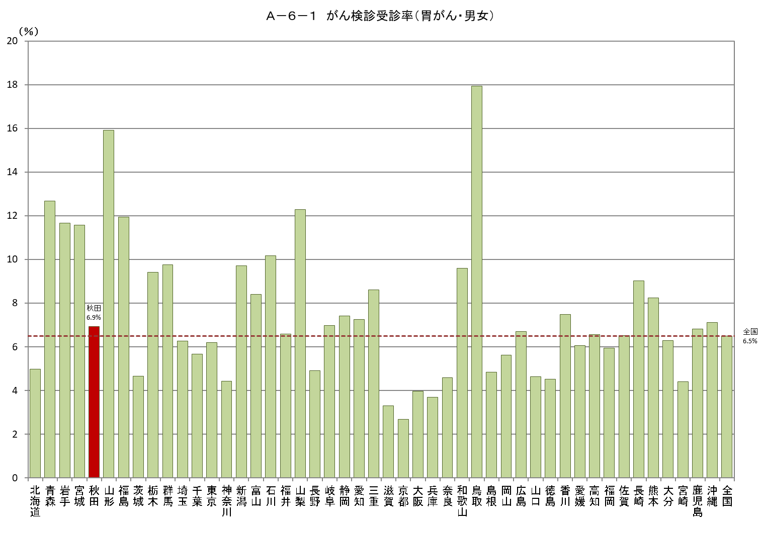
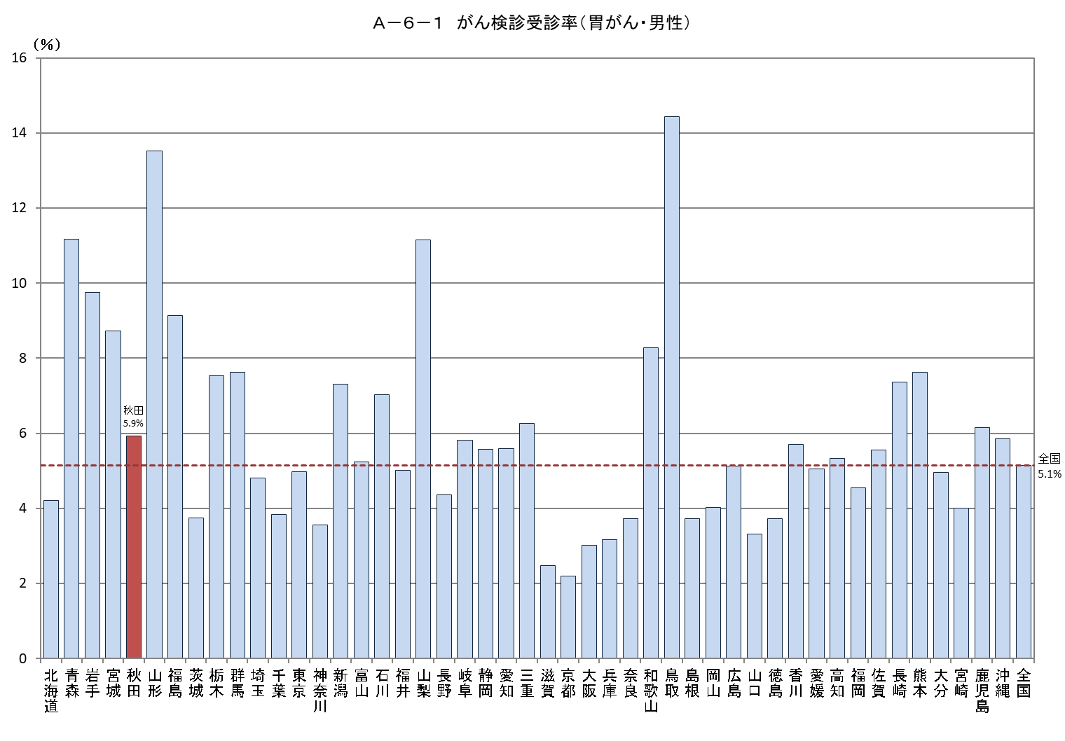
Ａ－６－１ がん検診受診率（胃がん・女性）
 | 受診率（％）
北海道 | 5.6834827762 | 7.8335782965
青森 | 14.110948307 | 7.8335782965
岩手 | 13.558027661 | 7.8335782965
宮城 | 14.399507744 | 7.8335782965
秋田 | 7.8943825161 | 7.8335782965
山形 | 18.261665016 | 7.8335782965
福島 | 14.806058046 | 7.8335782965
茨城 | 5.6022603457 | 7.8335782965
栃木 | 11.370318619 | 7.8335782965
群馬 | 11.941375585 | 7.8335782965
埼玉 | 7.8032029613 | 7.8335782965
千葉 | 7.5407357997 | 7.8335782965
東京 | 7.4519401206 | 7.8335782965
神奈川 | 5.3508191618 | 7.8335782965
新潟 | 12.111754736 | 7.8335782965
富山 | 11.484826077 | 7.8335782965
石川 | 13.16151155 | 7.8335782965
福井 | 8.1268918273 | 7.8335782965
山梨 | 13.432754881 | 7.8335782965
長野 | 5.4911938993 | 7.8335782965
岐阜 | 8.1084067004 | 7.8335782965
静岡 | 9.2846785887 | 7.8335782965
愛知 | 8.9694770629 | 7.8335782965
三重 | 10.901528383 | 7.8335782965
滋賀 | 4.102441414 | 7.8335782965
京都 | 3.1562265462 | 7.8335782965
大阪 | 4.8653323072 | 7.8335782965
兵庫 | 4.1809582562 | 7.8335782965
奈良 | 5.3720379792 | 7.8335782965
和歌山 | 10.836564419 | 7.8335782965
鳥取 | 21.318163771 | 7.8335782965
島根 | 5.9489416898 | 7.8335782965
岡山 | 7.1525012685 | 7.8335782965
広島 | 8.2585329273 | 7.8335782965
山口 | 5.8782523931 | 7.8335782965
徳島 | 5.2870166049 | 7.8335782965
香川 | 9.189655734 | 7.8335782965
愛媛 | 6.9929456646 | 7.8335782965
高知 | 7.7325240909 | 7.8335782965
福岡 | 7.2357834782 | 7.8335782965
佐賀 | 7.404727669 | 7.8335782965
長崎 | 10.55375639 | 7.8335782965
熊本 | 8.8367367846 | 7.8335782965
大分 | 7.5234048204 | 7.8335782965
宮崎 | 4.7861797448 | 7.8335782965
鹿児島 | 7.429069804 | 7.8335782965
沖縄 | 8.3923434088 | 7.8335782965
全国 | 7.8335782965 | 7.8335782965

Ａ－６－１がん検診_大腸
Ａ－６－１ がん検診受診率 |  |  |  |  |  |  |  |  |  | Ａ－６－１ がん検診受診率 |  |  |  |  |  |  |  |  |  | Ａ－６－１ がん検診受診率
【大腸がん・男女】 |  |  |  |  |  |  |  |  | 厚生労働省地域保健・健康増進事業報告(健康増進編)都道府県別 | 【大腸がん・男性】 |  |  |  |  |  |  |  |  | 厚生労働省地域保健・健康増進事業報告(健康増進編)都道府県別 | 【大腸がん・女性】 |  |  |  |  |  |  |  |  | 厚生労働省地域保健・健康増進事業報告(健康増進編)都道府県別
 |  |  |  |  |  |  |  |  | ※年齢階級別が計数不詳の市区町村があるため、総数と年齢階級の計が一致しない場合があります |  |  |  |  |  |  |  |  |  | ※年齢階級別が計数不詳の市区町村があるため、総数と年齢階級の計が一致しない場合があります |  |  |  |  |  |  |  |  |  | ※年齢階級別が計数不詳の市区町村があるため、総数と年齢階級の計が一致しない場合があります
都道府県 | 対象者数（人） |  |  |  | 受診者数（人） |  |  |  | 受診率（％） | 都道府県 | 対象者数（人） |  |  |  | 受診者数（人） |  |  |  | 受診率（％） | 都道府県 | 対象者数（人） |  |  |  | 受診者数（人） |  |  |  | 受診率（％）
 |  | 40～49歳 | 50～59歳 | 60～69歳 |  | 40～49歳 | 50～59歳 | 60～69歳 |  |  |  | 40～49歳 | 50～59歳 | 60～69歳 |  | 40～49歳 | 50～59歳 | 60～69歳 |  |  |  | 40～49歳 | 50～59歳 | 60～69歳 |  | 40～49歳 | 50～59歳 | 60～69歳
北海道 | 2,135,035 | 719,074 | 700,781 | 715,180 | 101,982 | 21,136 | 26,533 | 54,313 | 4.8 | 北海道 | 1,035,128 | 357,129 | 338,159 | 339,840 | 36,734 | 7,559 | 8,806 | 20,369 | 3.5 | 北海道 | 1,099,907 | 361,945 | 362,622 | 375,340 | 65,248 | 13,577 | 17,727 | 33,944 | 5.9
青森 | 523,709 | 162,653 | 170,775 | 190,281 | 60,366 | 10,646 | 14,898 | 34,822 | 11.5 | 青森 | 257,851 | 82,436 | 83,960 | 91,455 | 23,441 | 4,301 | 5,609 | 13,531 | 9.1 | 青森 | 265,858 | 80,217 | 86,815 | 98,826 | 36,925 | 6,345 | 9,289 | 21,291 | 13.9
岩手 | 487,591 | 155,247 | 155,758 | 176,586 | 55,668 | 9,429 | 12,864 | 33,375 | 11.4 | 岩手 | 245,696 | 79,652 | 78,362 | 87,682 | 20,674 | 3,253 | 4,319 | 13,102 | 8.4 | 岩手 | 241,895 | 75,595 | 77,396 | 88,904 | 34,994 | 6,176 | 8,545 | 20,273 | 14.5
宮城 | 918,993 | 328,297 | 291,097 | 299,599 | 105,643 | 20,346 | 25,437 | 59,860 | 11.5 | 宮城 | 460,443 | 167,160 | 146,328 | 146,955 | 34,914 | 5,999 | 7,286 | 21,629 | 7.6 | 宮城 | 458,550 | 161,137 | 144,769 | 152,644 | 70,729 | 14,347 | 18,151 | 38,231 | 15.4
秋田 | 396,615 | 120,525 | 122,621 | 153,469 | 38,606 | 5,373 | 9,469 | 23,764 | 9.7 | 秋田 | 196,752 | 61,775 | 60,506 | 74,471 | 14,624 | 2,252 | 3,366 | 9,006 | 7.4 | 秋田 | 199,863 | 58,750 | 62,115 | 78,998 | 23,982 | 3,121 | 6,103 | 14,758 | 12.0
山形 | 422,979 | 134,914 | 131,606 | 156,459 | 62,630 | 8,952 | 11,807 | 41,871 | 14.8 | 山形 | 211,614 | 68,938 | 65,700 | 76,976 | 23,813 | 3,571 | 4,147 | 16,095 | 11.3 | 山形 | 211,365 | 65,976 | 65,906 | 79,483 | 38,817 | 5,381 | 7,660 | 25,776 | 18.4
福島 | 750,953 | 240,669 | 237,203 | 273,081 | 74,671 | 11,483 | 15,225 | 47,963 | 9.9 | 福島 | 381,765 | 124,830 | 120,652 | 136,283 | 26,538 | 3,565 | 4,793 | 18,180 | 7.0 | 福島 | 369,188 | 115,839 | 116,551 | 136,798 | 48,133 | 7,918 | 10,432 | 29,783 | 13.0
茨城 | 1,166,861 | 407,493 | 382,959 | 376,409 | 77,897 | 17,589 | 19,131 | 41,177 | 6.7 | 茨城 | 598,413 | 213,501 | 197,505 | 187,407 | 26,529 | 5,683 | 6,112 | 14,734 | 4.4 | 茨城 | 568,448 | 193,992 | 185,454 | 189,002 | 51,368 | 11,906 | 13,019 | 26,443 | 9.0
栃木 | 793,716 | 277,963 | 257,545 | 258,208 | 80,654 | 18,476 | 19,860 | 42,318 | 10.2 | 栃木 | 407,521 | 145,833 | 132,291 | 129,397 | 27,594 | 5,576 | 6,085 | 15,933 | 6.8 | 栃木 | 386,195 | 132,130 | 125,254 | 128,811 | 53,060 | 12,900 | 13,775 | 26,385 | 13.7
群馬 | 779,353 | 272,229 | 261,486 | 245,638 | 67,237 | 14,727 | 17,574 | 34,936 | 8.6 | 群馬 | 397,233 | 140,886 | 133,629 | 122,718 | 22,810 | 4,095 | 5,295 | 13,420 | 5.7 | 群馬 | 382,120 | 131,343 | 127,857 | 122,920 | 44,427 | 10,632 | 12,279 | 21,516 | 11.6
埼玉 | 2,994,479 | 1,122,232 | 1,034,596 | 837,651 | 200,786 | 42,810 | 52,759 | 105,217 | 6.7 | 埼玉 | 1,542,923 | 585,954 | 537,410 | 419,559 | 70,782 | 13,664 | 17,422 | 39,696 | 4.6 | 埼玉 | 1,451,556 | 536,278 | 497,186 | 418,092 | 130,004 | 29,146 | 35,337 | 65,521 | 9.0
千葉 | 2,543,525 | 936,057 | 885,786 | 721,682 | 197,937 | 47,500 | 55,251 | 95,186 | 7.8 | 千葉 | 1,305,196 | 486,145 | 458,967 | 360,084 | 63,561 | 13,984 | 16,749 | 32,828 | 4.9 | 千葉 | 1,238,329 | 449,912 | 426,819 | 361,598 | 134,376 | 33,516 | 38,502 | 62,358 | 10.9
東京 | 5,577,055 | 2,198,155 | 2,000,842 | 1,378,058 | 435,147 | 107,925 | 131,178 | 196,044 | 7.8 | 東京 | 2,830,476 | 1,115,884 | 1,022,552 | 692,040 | 163,873 | 39,761 | 49,127 | 74,985 | 5.8 | 東京 | 2,746,579 | 1,082,271 | 978,290 | 686,018 | 271,274 | 68,164 | 82,051 | 121,059 | 9.9
神奈川 | 3,774,289 | 1,396,643 | 1,383,159 | 994,487 | 181,136 | 38,149 | 50,162 | 92,825 | 4.8 | 神奈川 | 1,936,522 | 715,241 | 719,541 | 501,740 | 65,561 | 12,872 | 17,296 | 35,393 | 3.4 | 神奈川 | 1,837,767 | 681,402 | 663,618 | 492,747 | 115,575 | 25,277 | 32,866 | 57,432 | 6.3
新潟 | 884,038 | 296,212 | 282,101 | 305,725 | 79,292 | 13,416 | 17,034 | 48,842 | 9.0 | 新潟 | 445,678 | 151,674 | 142,502 | 151,502 | 26,225 | 3,756 | 4,825 | 17,644 | 5.9 | 新潟 | 438,360 | 144,538 | 139,599 | 154,223 | 53,067 | 9,660 | 12,209 | 31,198 | 12.1
富山 | 410,741 | 145,818 | 135,002 | 129,921 | 26,368 | 4,678 | 5,889 | 15,801 | 6.4 | 富山 | 206,399 | 75,357 | 67,932 | 63,110 | 7,591 | 1,074 | 1,416 | 5,101 | 3.7 | 富山 | 204,342 | 70,461 | 67,070 | 66,811 | 18,777 | 3,604 | 4,473 | 10,700 | 9.2
石川 | 442,928 | 160,852 | 143,901 | 138,175 | 32,570 | 5,800 | 7,511 | 19,259 | 7.4 | 石川 | 219,933 | 81,921 | 71,294 | 66,718 | 10,103 | 1,591 | 2,009 | 6,503 | 4.6 | 石川 | 222,995 | 78,931 | 72,607 | 71,457 | 22,467 | 4,209 | 5,502 | 12,756 | 10.1
福井 | 300,848 | 102,412 | 99,094 | 99,342 | 20,322 | 3,816 | 4,562 | 11,944 | 6.8 | 福井 | 150,479 | 52,475 | 49,379 | 48,625 | 6,499 | 1,044 | 1,295 | 4,160 | 4.3 | 福井 | 150,369 | 49,937 | 49,715 | 50,717 | 13,823 | 2,772 | 3,267 | 7,784 | 9.2
山梨 | 330,728 | 108,454 | 113,346 | 108,928 | 44,084 | 8,740 | 11,398 | 23,946 | 13.3 | 山梨 | 167,205 | 55,569 | 57,544 | 54,092 | 16,357 | 2,920 | 3,915 | 9,522 | 9.8 | 山梨 | 163,523 | 52,885 | 55,802 | 54,836 | 27,727 | 5,820 | 7,483 | 14,424 | 17.0
長野 | 814,116 | 280,712 | 271,861 | 261,543 | 58,746 | 13,135 | 14,925 | 30,686 | 7.2 | 長野 | 410,343 | 143,392 | 137,395 | 129,556 | 21,225 | 4,346 | 5,056 | 11,823 | 5.2 | 長野 | 403,773 | 137,320 | 134,466 | 131,987 | 37,521 | 8,789 | 9,869 | 18,863 | 9.3
岐阜 | 791,658 | 275,285 | 266,396 | 249,977 | 56,722 | 12,185 | 14,381 | 30,156 | 7.2 | 岐阜 | 394,600 | 140,720 | 132,912 | 120,968 | 19,511 | 3,689 | 4,467 | 11,355 | 4.9 | 岐阜 | 397,058 | 134,565 | 133,484 | 129,009 | 37,211 | 8,496 | 9,914 | 18,801 | 9.4
静岡 | 1,466,679 | 506,972 | 496,490 | 463,217 | 115,504 | 22,752 | 29,090 | 63,662 | 7.9 | 静岡 | 745,667 | 261,830 | 253,628 | 230,209 | 37,505 | 5,889 | 8,235 | 23,381 | 5.0 | 静岡 | 721,012 | 245,142 | 242,862 | 233,008 | 77,999 | 16,863 | 20,855 | 40,281 | 10.8
愛知 | 2,956,216 | 1,123,011 | 1,026,284 | 806,921 | 215,239 | 49,784 | 58,276 | 107,179 | 7.3 | 愛知 | 1,512,986 | 582,760 | 529,078 | 401,148 | 72,916 | 14,561 | 18,367 | 39,988 | 4.8 | 愛知 | 1,443,230 | 540,251 | 497,206 | 405,773 | 142,323 | 35,223 | 39,909 | 67,191 | 9.9
三重 | 710,702 | 245,106 | 243,620 | 221,976 | 56,080 | 10,215 | 13,347 | 32,518 | 7.9 | 三重 | 357,133 | 125,712 | 122,919 | 108,502 | 17,860 | 2,698 | 3,605 | 11,557 | 5.0 | 三重 | 353,569 | 119,394 | 120,701 | 113,474 | 38,220 | 7,517 | 9,742 | 20,961 | 10.8
滋賀 | 557,098 | 208,037 | 184,235 | 164,826 | 26,376 | 5,305 | 6,081 | 14,990 | 4.7 | 滋賀 | 278,944 | 105,428 | 92,961 | 80,555 | 8,275 | 1,519 | 1,689 | 5,067 | 3.0 | 滋賀 | 278,154 | 102,609 | 91,274 | 84,271 | 18,101 | 3,786 | 4,392 | 9,923 | 6.5
京都 | 984,492 | 357,151 | 341,981 | 285,360 | 41,161 | 9,079 | 11,255 | 20,827 | 4.2 | 京都 | 481,753 | 176,852 | 168,091 | 136,810 | 13,861 | 2,893 | 3,482 | 7,486 | 2.9 | 京都 | 502,739 | 180,299 | 173,890 | 148,550 | 27,300 | 6,186 | 7,773 | 13,341 | 5.4
大阪 | 3,490,102 | 1,296,046 | 1,243,453 | 950,603 | 180,094 | 42,532 | 54,653 | 82,909 | 5.2 | 大阪 | 1,723,692 | 643,229 | 618,345 | 462,118 | 55,326 | 10,959 | 15,665 | 28,702 | 3.2 | 大阪 | 1,766,410 | 652,817 | 625,108 | 488,485 | 124,768 | 31,573 | 38,988 | 54,207 | 7.1
兵庫 | 2,195,324 | 778,023 | 764,940 | 652,361 | 130,734 | 28,566 | 35,184 | 66,984 | 6.0 | 兵庫 | 1,071,191 | 383,340 | 374,478 | 313,373 | 43,930 | 8,810 | 11,076 | 24,044 | 4.1 | 兵庫 | 1,124,133 | 394,683 | 390,462 | 338,988 | 86,804 | 19,756 | 24,108 | 42,940 | 7.7
奈良 | 531,908 | 180,241 | 182,999 | 168,668 | 34,339 | 7,161 | 8,518 | 18,660 | 6.5 | 奈良 | 255,842 | 87,960 | 87,993 | 79,889 | 11,416 | 2,320 | 2,628 | 6,468 | 4.5 | 奈良 | 276,066 | 92,281 | 95,006 | 88,779 | 22,923 | 4,841 | 5,890 | 12,192 | 8.3
和歌山 | 372,777 | 121,868 | 125,851 | 125,058 | 31,358 | 5,983 | 8,393 | 16,982 | 8.4 | 和歌山 | 180,866 | 60,718 | 60,234 | 59,914 | 11,862 | 2,218 | 2,932 | 6,712 | 6.6 | 和歌山 | 191,911 | 61,150 | 65,617 | 65,144 | 19,496 | 3,765 | 5,461 | 10,270 | 10.2
鳥取 | 215,934 | 72,523 | 67,289 | 76,122 | 24,641 | 4,654 | 5,200 | 14,787 | 11.4 | 鳥取 | 107,255 | 36,885 | 33,230 | 37,140 | 8,915 | 1,555 | 1,585 | 5,775 | 8.3 | 鳥取 | 108,679 | 35,638 | 34,059 | 38,982 | 15,726 | 3,099 | 3,615 | 9,012 | 14.5
島根 | 253,968 | 85,035 | 78,261 | 90,672 | 18,000 | 3,070 | 4,017 | 10,913 | 7.1 | 島根 | 127,775 | 43,647 | 39,072 | 45,056 | 6,499 | 1,118 | 1,328 | 4,053 | 5.1 | 島根 | 126,193 | 41,388 | 39,189 | 45,616 | 11,501 | 1,952 | 2,689 | 6,860 | 9.1
岡山 | 716,174 | 254,888 | 236,528 | 224,758 | 43,215 | 8,223 | 9,928 | 25,064 | 6.0 | 岡山 | 355,936 | 128,856 | 117,574 | 109,506 | 12,920 | 2,083 | 2,525 | 8,312 | 3.6 | 岡山 | 360,238 | 126,032 | 118,954 | 115,252 | 30,295 | 6,140 | 7,403 | 16,752 | 8.4
広島 | 1,095,082 | 402,285 | 352,683 | 340,114 | 64,450 | 13,171 | 14,739 | 36,540 | 5.9 | 広島 | 543,877 | 203,128 | 175,316 | 165,433 | 20,078 | 3,142 | 3,781 | 13,155 | 3.7 | 広島 | 551,205 | 199,157 | 177,367 | 174,681 | 44,372 | 10,029 | 10,958 | 23,385 | 8.0
山口 | 516,313 | 173,442 | 166,441 | 176,430 | 23,987 | 4,721 | 5,401 | 13,865 | 4.6 | 山口 | 254,366 | 87,942 | 81,351 | 85,073 | 7,327 | 1,095 | 1,324 | 4,908 | 2.9 | 山口 | 261,947 | 85,500 | 85,090 | 91,357 | 16,660 | 3,626 | 4,077 | 8,957 | 6.4
徳島 | 291,388 | 96,394 | 92,405 | 102,589 | 13,513 | 2,503 | 2,784 | 8,226 | 4.6 | 徳島 | 143,150 | 48,307 | 45,044 | 49,799 | 4,864 | 818 | 917 | 3,129 | 3.4 | 徳島 | 148,238 | 48,087 | 47,361 | 52,790 | 8,649 | 1,685 | 1,867 | 5,097 | 5.8
香川 | 377,134 | 135,827 | 119,175 | 122,132 | 34,144 | 7,222 | 8,209 | 18,713 | 9.1 | 香川 | 187,275 | 68,767 | 59,102 | 59,406 | 11,657 | 2,259 | 2,508 | 6,890 | 6.2 | 香川 | 189,859 | 67,060 | 60,073 | 62,726 | 22,487 | 4,963 | 5,701 | 11,823 | 11.8
愛媛 | 531,047 | 178,647 | 171,547 | 180,853 | 33,199 | 6,931 | 7,648 | 18,620 | 6.3 | 愛媛 | 259,651 | 89,692 | 83,409 | 86,550 | 11,752 | 2,350 | 2,530 | 6,872 | 4.5 | 愛媛 | 271,396 | 88,955 | 88,138 | 94,303 | 21,447 | 4,581 | 5,118 | 11,748 | 7.9
高知 | 272,969 | 90,714 | 87,167 | 95,088 | 18,268 | 3,718 | 4,317 | 10,233 | 6.7 | 高知 | 134,064 | 45,724 | 42,467 | 45,873 | 6,553 | 1,382 | 1,440 | 3,731 | 4.9 | 高知 | 138,905 | 44,990 | 44,700 | 49,215 | 11,715 | 2,336 | 2,877 | 6,502 | 8.4
福岡 | 1,985,311 | 726,478 | 639,432 | 619,401 | 95,856 | 23,656 | 23,593 | 48,607 | 4.8 | 福岡 | 969,363 | 360,892 | 311,083 | 297,388 | 30,332 | 6,557 | 6,744 | 17,031 | 3.1 | 福岡 | 1,015,948 | 365,586 | 328,349 | 322,013 | 65,524 | 17,099 | 16,849 | 31,576 | 6.4
佐賀 | 316,782 | 105,210 | 98,332 | 113,240 | 21,747 | 4,641 | 5,207 | 11,899 | 6.9 | 佐賀 | 154,783 | 52,469 | 47,729 | 54,585 | 7,397 | 1,404 | 1,588 | 4,405 | 4.8 | 佐賀 | 161,999 | 52,741 | 50,603 | 58,655 | 14,350 | 3,237 | 3,619 | 7,494 | 8.9
長崎 | 523,807 | 163,373 | 167,213 | 193,221 | 37,116 | 6,126 | 8,112 | 22,878 | 7.1 | 長崎 | 254,054 | 80,436 | 80,350 | 93,268 | 13,222 | 2,030 | 2,485 | 8,707 | 5.2 | 長崎 | 269,753 | 82,937 | 86,863 | 99,953 | 23,894 | 4,096 | 5,627 | 14,171 | 8.9
熊本 | 674,642 | 221,655 | 212,637 | 240,350 | 62,297 | 13,268 | 14,335 | 34,694 | 9.2 | 熊本 | 328,744 | 110,037 | 102,457 | 116,250 | 23,378 | 4,844 | 4,942 | 13,592 | 7.1 | 熊本 | 345,898 | 111,618 | 110,180 | 124,100 | 38,919 | 8,424 | 9,393 | 21,102 | 11.3
大分 | 440,143 | 148,874 | 136,071 | 155,198 | 29,842 | 6,001 | 6,545 | 17,296 | 6.8 | 大分 | 215,541 | 74,883 | 66,100 | 74,558 | 8,956 | 1,527 | 1,583 | 5,846 | 4.2 | 大分 | 224,602 | 73,991 | 69,971 | 80,640 | 20,886 | 4,474 | 4,962 | 11,450 | 9.3
宮崎 | 423,346 | 139,203 | 128,774 | 155,369 | 32,433 | 6,263 | 6,874 | 19,296 | 7.7 | 宮崎 | 205,861 | 69,036 | 62,021 | 74,804 | 12,355 | 2,320 | 2,411 | 7,624 | 6.0 | 宮崎 | 217,485 | 70,167 | 66,753 | 80,565 | 20,078 | 3,943 | 4,463 | 11,672 | 9.2
鹿児島 | 632,565 | 200,073 | 193,366 | 239,126 | 49,436 | 10,404 | 11,064 | 27,968 | 7.8 | 鹿児島 | 308,149 | 98,097 | 92,916 | 117,136 | 17,556 | 3,440 | 3,461 | 10,655 | 5.7 | 鹿児島 | 324,416 | 101,976 | 100,450 | 121,990 | 31,880 | 6,964 | 7,603 | 17,313 | 9.8
沖縄 | 578,556 | 208,202 | 184,967 | 185,387 | 37,236 | 8,537 | 9,509 | 19,190 | 6.4 | 沖縄 | 290,524 | 104,744 | 92,717 | 93,063 | 14,623 | 3,261 | 3,595 | 7,767 | 5.0 | 沖縄 | 288,032 | 103,458 | 92,250 | 92,324 | 22,613 | 5,276 | 5,914 | 11,423 | 7.9
全国 | 50,350,669 | 18,061,174 | 17,070,056 | 15,219,439 | 3,528,729 | 750,797 | 910,127 | 1,867,805 | 7.0 | 全国 | 25,250,612 | 9,177,843 | 8,594,185 | 7,478,584 | 1,220,294 | 237,607 | 291,821 | 690,866 | 4.8 | 全国 | 25,100,057 | 8,883,331 | 8,475,871 | 7,740,855 | 2,308,435 | 513,190 | 618,306 | 1,176,939 | 9.2

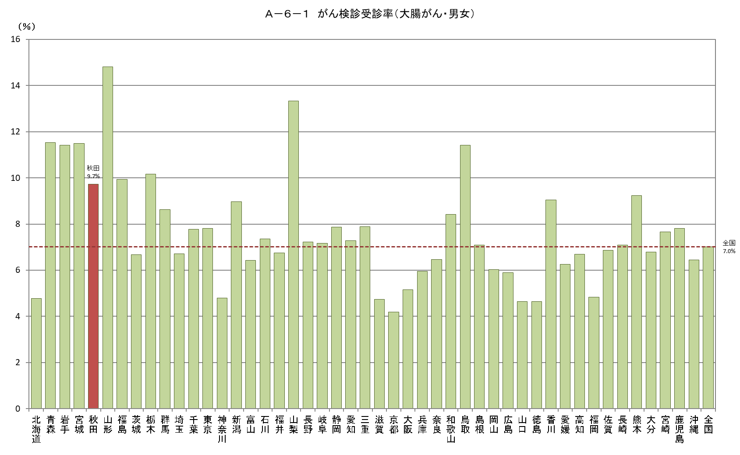
Ａ－６－１ がん検診受診率（大腸がん・男性）
 | 受診率（％） | 全国受診率（男）
北海道 | 3.548739866 | 4.8327303909
青森 | 9.0909090909 | 4.8327303909
岩手 | 8.4144634019 | 4.8327303909
宮城 | 7.5826975326 | 4.8327303909
秋田 | 7.4327071643 | 4.8327303909
山形 | 11.253036189 | 4.8327303909
福島 | 6.9513968017 | 4.8327303909
茨城 | 4.4332258825 | 4.8327303909
栃木 | 6.7711847978 | 4.8327303909
群馬 | 5.7422218194 | 4.8327303909
埼玉 | 4.5875264028 | 4.8327303909
千葉 | 4.8698433032 | 4.8327303909
東京 | 5.789591574 | 4.8327303909
神奈川 | 3.3855024627 | 4.8327303909
新潟 | 5.8842931444 | 4.8327303909
富山 | 3.6778278965 | 4.8327303909
石川 | 4.5936717091 | 4.8327303909
福井 | 4.318875059 | 4.8327303909
山梨 | 9.7826021949 | 4.8327303909
長野 | 5.1725020288 | 4.8327303909
岐阜 | 4.9445007603 | 4.8327303909
静岡 | 5.0297250649 | 4.8327303909
愛知 | 4.8193439992 | 4.8327303909
三重 | 5.0009380259 | 4.8327303909
滋賀 | 2.9665452564 | 4.8327303909
京都 | 2.8772005571 | 4.8327303909
大阪 | 3.2097381667 | 4.8327303909
兵庫 | 4.1010426712 | 4.8327303909
奈良 | 4.4621289702 | 4.8327303909
和歌山 | 6.5584465848 | 4.8327303909
鳥取 | 8.3119668081 | 4.8327303909
島根 | 5.0862844844 | 4.8327303909
岡山 | 3.6298660433 | 4.8327303909
広島 | 3.691643515 | 4.8327303909
山口 | 2.8804950347 | 4.8327303909
徳島 | 3.3978344394 | 4.8327303909
香川 | 6.22453611 | 4.8327303909
愛媛 | 4.5260753858 | 4.8327303909
高知 | 4.8879639575 | 4.8327303909
福岡 | 3.1290651696 | 4.8327303909
佐賀 | 4.7789485925 | 4.8327303909
長崎 | 5.2044053626 | 4.8327303909
熊本 | 7.1113084954 | 4.8327303909
大分 | 4.1551259389 | 4.8327303909
宮崎 | 6.001622454 | 4.8327303909
鹿児島 | 5.6972438658 | 4.8327303909
沖縄 | 5.0333191062 | 4.8327303909
全国 | 4.8327303909 | 4.8327303909
Ａ－６－１ がん検診受診率（大腸がん・女性）
 | 受診率（％） | 全国受診率（女）
北海道 | 5.9321378989 | 9.1969313058
青森 | 13.888993372 | 9.1969313058
岩手 | 14.466607412 | 9.1969313058
宮城 | 15.424490241 | 9.1969313058
秋田 | 11.999219465 | 9.1969313058
山形 | 18.364913775 | 9.1969313058
福島 | 13.037531014 | 9.1969313058
茨城 | 9.0365345643 | 9.1969313058
栃木 | 13.739173216 | 9.1969313058
群馬 | 11.626452423 | 9.1969313058
埼玉 | 8.9561821935 | 9.1969313058
千葉 | 10.851397327 | 9.1969313058
東京 | 9.8767958249 | 9.1969313058
神奈川 | 6.2888821053 | 9.1969313058
新潟 | 12.105803449 | 9.1969313058
富山 | 9.1890066653 | 9.1969313058
石川 | 10.075113792 | 9.1969313058
福井 | 9.192719244 | 9.1969313058
山梨 | 16.956024535 | 9.1969313058
長野 | 9.2925975734 | 9.1969313058
岐阜 | 9.3716786968 | 9.1969313058
静岡 | 10.81798916 | 9.1969313058
愛知 | 9.8614219494 | 9.1969313058
三重 | 10.809771219 | 9.1969313058
滋賀 | 6.5075461795 | 9.1969313058
京都 | 5.4302530737 | 9.1969313058
大阪 | 7.0633658097 | 9.1969313058
兵庫 | 7.7218620928 | 9.1969313058
奈良 | 8.3034491752 | 9.1969313058
和歌山 | 10.158875729 | 9.1969313058
鳥取 | 14.470136825 | 9.1969313058
島根 | 9.1138177236 | 9.1969313058
岡山 | 8.4097180198 | 9.1969313058
広島 | 8.0499995464 | 9.1969313058
山口 | 6.360065204 | 9.1969313058
徳島 | 5.8345363537 | 9.1969313058
香川 | 11.844052692 | 9.1969313058
愛媛 | 7.9024746127 | 9.1969313058
高知 | 8.4338216767 | 9.1969313058
福岡 | 6.4495426931 | 9.1969313058
佐賀 | 8.8580793709 | 9.1969313058
長崎 | 8.8577328148 | 9.1969313058
熊本 | 11.251582837 | 9.1969313058
大分 | 9.2991157692 | 9.1969313058
宮崎 | 9.2319010506 | 9.1969313058
鹿児島 | 9.8268889327 | 9.1969313058
沖縄 | 7.8508637929 | 9.1969313058
全国 | 9.1969313058 | 9.1969313058

Ａ－６－１がん検診_肺
Ａ－６－１ がん検診受診率 |  |  |  |  |  |  |  |  |  | Ａ－６－１ がん検診受診率 |  |  |  |  |  |  |  |  |  | Ａ－６－１ がん検診受診率
【肺がん・男女】 |  |  |  |  |  |  |  |  | 厚生労働省地域保健・健康増進事業報告(健康増進編)都道府県別 | 【肺がん・男性】 |  |  |  |  |  |  |  |  | 厚生労働省地域保健・健康増進事業報告(健康増進編)都道府県別 | 【肺がん・女性】
 |  |  |  |  |  |  |  |  | ※年齢階級別が計数不詳の市区町村があるため、総数と年齢階級の計が一致しない場合があります |  |  |  |  |  |  |  |  |  | ※年齢階級別が計数不詳の市区町村があるため、総数と年齢階級の計が一致しない場合があります
都道府県 | 対象者数（人） |  |  |  | 受診者数（人） |  |  |  | 受診率（％） | 都道府県 | 対象者数（人） |  |  |  | 受診者数（人） |  |  |  | 受診率（％） | 都道府県 | 対象者数（人） |  |  |  | 受診者数（人） |  |  |  | 受診率（％）
 |  | 40～49歳 | 50～59歳 | 60～69歳 |  | 40～49歳 | 50～59歳 | 60～69歳 |  |  |  | 40～49歳 | 50～59歳 | 60～69歳 |  | 40～49歳 | 50～59歳 | 60～69歳 |  |  |  | 40～49歳 | 50～59歳 | 60～69歳 |  | 40～49歳 | 50～59歳 | 60～69歳
北海道 | 2,135,028 | 719,075 | 700,781 | 715,172 | 85,832 | 17,825 | 20,958 | 47,049 | 4.0 | 北海道 | 1,035,119 | 357,129 | 338,159 | 339,831 | 32,920 | 6,908 | 7,699 | 18,313 | 3.2 | 北海道 | 1,099,909 | 361,946 | 362,622 | 375,341 | 52,912 | 10,917 | 13,259 | 28,736 | 4.8
青森 | 523,709 | 162,653 | 170,775 | 190,281 | 45,118 | 7,836 | 10,443 | 26,839 | 8.6 | 青森 | 257,851 | 82,436 | 83,960 | 91,455 | 18,568 | 3,420 | 4,274 | 10,874 | 7.2 | 青森 | 265,858 | 80,217 | 86,815 | 98,826 | 26,550 | 4,416 | 6,169 | 15,965 | 10.0
岩手 | 487,440 | 155,157 | 155,809 | 176,474 | 53,375 | 8,524 | 11,489 | 33,362 | 11.0 | 岩手 | 245,626 | 79,604 | 78,391 | 87,631 | 20,461 | 3,168 | 4,094 | 13,199 | 8.3 | 岩手 | 241,814 | 75,553 | 77,418 | 88,843 | 32,914 | 5,356 | 7,395 | 20,163 | 13.6
宮城 | 918,890 | 328,192 | 291,097 | 299,601 | 98,856 | 17,312 | 20,737 | 60,807 | 10.8 | 宮城 | 460,338 | 167,055 | 146,327 | 146,956 | 33,206 | 5,130 | 6,064 | 22,012 | 7.2 | 宮城 | 458,552 | 161,137 | 144,770 | 152,645 | 65,650 | 12,182 | 14,673 | 38,795 | 14.3
秋田 | 396,615 | 120,525 | 122,621 | 153,469 | 25,864 | 3,940 | 5,399 | 16,525 | 6.5 | 秋田 | 196,752 | 61,775 | 60,506 | 74,471 | 10,324 | 1,773 | 2,058 | 6,493 | 5.2 | 秋田 | 199,863 | 58,750 | 62,115 | 78,998 | 15,540 | 2,167 | 3,341 | 10,032 | 7.8
山形 | 423,087 | 135,019 | 131,606 | 156,462 | 64,694 | 9,283 | 11,830 | 43,581 | 15.3 | 山形 | 211,719 | 69,043 | 65,700 | 76,976 | 24,852 | 3,706 | 4,250 | 16,896 | 11.7 | 山形 | 211,368 | 65,976 | 65,906 | 79,486 | 39,842 | 5,577 | 7,580 | 26,685 | 18.8
福島 | 750,671 | 240,687 | 236,903 | 273,081 | 80,660 | 11,634 | 15,682 | 53,344 | 10.7 | 福島 | 381,483 | 124,848 | 120,352 | 136,283 | 29,700 | 3,901 | 5,222 | 20,577 | 7.8 | 福島 | 369,188 | 115,839 | 116,551 | 136,798 | 50,960 | 7,733 | 10,460 | 32,767 | 13.8
茨城 | 1,166,861 | 407,493 | 382,959 | 376,409 | 82,252 | 16,840 | 18,178 | 47,234 | 7.0 | 茨城 | 598,413 | 213,501 | 197,505 | 187,407 | 29,734 | 5,944 | 6,241 | 17,549 | 5.0 | 茨城 | 568,448 | 193,992 | 185,454 | 189,002 | 52,518 | 10,896 | 11,937 | 29,685 | 9.2
栃木 | 793,716 | 277,963 | 257,545 | 258,208 | 75,723 | 17,018 | 17,593 | 41,112 | 9.5 | 栃木 | 407,521 | 145,833 | 132,291 | 129,397 | 26,890 | 5,264 | 5,638 | 15,988 | 6.6 | 栃木 | 386,195 | 132,130 | 125,254 | 128,811 | 48,833 | 11,754 | 11,955 | 25,124 | 12.6
群馬 | 779,353 | 272,229 | 261,486 | 245,638 | 66,062 | 12,578 | 15,509 | 37,975 | 8.5 | 群馬 | 397,233 | 140,886 | 133,629 | 122,718 | 22,751 | 3,865 | 4,913 | 13,973 | 5.7 | 群馬 | 382,120 | 131,343 | 127,857 | 122,920 | 43,311 | 8,713 | 10,596 | 24,002 | 11.3
埼玉 | 2,994,452 | 1,122,205 | 1,034,596 | 837,651 | 167,161 | 35,617 | 43,161 | 88,383 | 5.6 | 埼玉 | 1,542,896 | 585,927 | 537,410 | 419,559 | 61,323 | 11,718 | 15,045 | 34,560 | 4.0 | 埼玉 | 1,451,556 | 536,278 | 497,186 | 418,092 | 105,838 | 23,899 | 28,116 | 53,823 | 7.3
千葉 | 2,543,760 | 936,151 | 885,864 | 721,745 | 193,261 | 46,541 | 50,653 | 96,067 | 7.6 | 千葉 | 1,305,196 | 486,145 | 458,967 | 360,084 | 65,140 | 14,175 | 16,406 | 34,559 | 5.0 | 千葉 | 1,238,564 | 450,006 | 426,897 | 361,661 | 128,121 | 32,366 | 34,247 | 61,508 | 10.3
東京 | 5,576,906 | 2,198,005 | 2,000,843 | 1,378,058 | 267,575 | 76,939 | 86,057 | 104,579 | 4.8 | 東京 | 2,830,327 | 1,115,734 | 1,022,553 | 692,040 | 105,622 | 28,912 | 33,443 | 43,267 | 3.7 | 東京 | 2,746,579 | 1,082,271 | 978,290 | 686,018 | 161,953 | 48,027 | 52,614 | 61,312 | 5.9
神奈川 | 3,774,286 | 1,396,642 | 1,383,158 | 994,486 | 162,788 | 32,421 | 43,688 | 86,679 | 4.3 | 神奈川 | 1,936,520 | 715,240 | 719,541 | 501,739 | 62,516 | 11,861 | 16,369 | 34,286 | 3.2 | 神奈川 | 1,837,766 | 681,402 | 663,617 | 492,747 | 100,272 | 20,560 | 27,319 | 52,393 | 5.5
新潟 | 884,038 | 296,212 | 282,101 | 305,725 | 69,873 | 10,419 | 13,697 | 45,757 | 7.9 | 新潟 | 445,678 | 151,674 | 142,502 | 151,502 | 23,129 | 3,052 | 4,062 | 16,015 | 5.2 | 新潟 | 438,360 | 144,538 | 139,599 | 154,223 | 46,744 | 7,367 | 9,635 | 29,742 | 10.7
富山 | 410,741 | 145,818 | 135,002 | 129,921 | 28,272 | 4,714 | 5,698 | 17,860 | 6.9 | 富山 | 206,399 | 75,357 | 67,932 | 63,110 | 8,524 | 1,221 | 1,452 | 5,851 | 4.1 | 富山 | 204,342 | 70,461 | 67,070 | 66,811 | 19,748 | 3,493 | 4,246 | 12,009 | 9.7
石川 | 442,928 | 160,852 | 143,901 | 138,175 | 32,697 | 5,602 | 7,336 | 19,759 | 7.4 | 石川 | 219,933 | 81,921 | 71,294 | 66,718 | 10,520 | 1,584 | 2,094 | 6,842 | 4.8 | 石川 | 222,995 | 78,931 | 72,607 | 71,457 | 22,177 | 4,018 | 5,242 | 12,917 | 9.9
福井 | 300,848 | 102,412 | 99,094 | 99,342 | 18,346 | 3,690 | 3,958 | 10,698 | 6.1 | 福井 | 150,479 | 52,475 | 49,379 | 48,625 | 6,385 | 1,188 | 1,286 | 3,911 | 4.2 | 福井 | 150,369 | 49,937 | 49,715 | 50,717 | 11,961 | 2,502 | 2,672 | 6,787 | 8.0
山梨 | 330,630 | 108,454 | 113,248 | 108,928 | 48,481 | 9,852 | 12,010 | 26,619 | 14.7 | 山梨 | 167,105 | 55,569 | 57,444 | 54,092 | 17,990 | 3,200 | 4,197 | 10,593 | 10.8 | 山梨 | 163,525 | 52,885 | 55,804 | 54,836 | 30,491 | 6,652 | 7,813 | 16,026 | 18.6
長野 | 814,116 | 280,712 | 271,861 | 261,543 | 28,393 | 5,238 | 6,157 | 16,998 | 3.5 | 長野 | 410,343 | 143,392 | 137,395 | 129,556 | 10,404 | 1,720 | 2,160 | 6,524 | 2.5 | 長野 | 403,773 | 137,320 | 134,466 | 131,987 | 17,989 | 3,518 | 3,997 | 10,474 | 4.5
岐阜 | 790,182 | 275,285 | 266,396 | 248,501 | 47,474 | 9,230 | 10,808 | 27,436 | 6.0 | 岐阜 | 393,905 | 140,720 | 132,912 | 120,273 | 16,596 | 2,903 | 3,487 | 10,206 | 4.2 | 岐阜 | 396,277 | 134,565 | 133,484 | 128,228 | 30,878 | 6,327 | 7,321 | 17,230 | 7.8
静岡 | 1,466,572 | 506,972 | 496,490 | 463,110 | 113,063 | 20,452 | 25,768 | 66,843 | 7.7 | 静岡 | 745,560 | 261,830 | 253,628 | 230,102 | 37,565 | 5,342 | 7,366 | 24,857 | 5.0 | 静岡 | 721,012 | 245,142 | 242,862 | 233,008 | 75,498 | 15,110 | 18,402 | 41,986 | 10.5
愛知 | 2,956,816 | 1,123,011 | 1,026,884 | 806,921 | 205,832 | 43,569 | 52,837 | 109,426 | 7.0 | 愛知 | 1,513,586 | 582,760 | 529,678 | 401,148 | 74,109 | 13,795 | 18,115 | 42,199 | 4.9 | 愛知 | 1,443,230 | 540,251 | 497,206 | 405,773 | 131,723 | 29,774 | 34,722 | 67,227 | 9.1
三重 | 708,696 | 245,106 | 242,614 | 220,976 | 48,476 | 8,037 | 10,308 | 30,131 | 6.8 | 三重 | 355,133 | 125,712 | 121,919 | 107,502 | 16,610 | 2,272 | 3,123 | 11,215 | 4.7 | 三重 | 353,563 | 119,394 | 120,695 | 113,474 | 31,866 | 5,765 | 7,185 | 18,916 | 9.0
滋賀 | 557,107 | 208,037 | 184,235 | 164,835 | 19,343 | 4,089 | 4,426 | 10,828 | 3.5 | 滋賀 | 278,944 | 105,428 | 92,961 | 80,555 | 6,509 | 1,241 | 1,398 | 3,870 | 2.3 | 滋賀 | 278,163 | 102,609 | 91,274 | 84,280 | 12,834 | 2,848 | 3,028 | 6,958 | 4.6
京都 | 984,492 | 357,151 | 341,981 | 285,360 | 29,397 | 7,446 | 7,804 | 14,147 | 3.0 | 京都 | 481,753 | 176,852 | 168,091 | 136,810 | 9,753 | 2,216 | 2,306 | 5,231 | 2.0 | 京都 | 502,739 | 180,299 | 173,890 | 148,550 | 19,644 | 5,230 | 5,498 | 8,916 | 3.9
大阪 | 3,490,102 | 1,296,046 | 1,243,453 | 950,603 | 164,506 | 39,656 | 48,448 | 76,402 | 4.7 | 大阪 | 1,723,692 | 643,229 | 618,345 | 462,118 | 52,571 | 10,801 | 14,572 | 27,198 | 3.0 | 大阪 | 1,766,410 | 652,817 | 625,108 | 488,485 | 111,935 | 28,855 | 33,876 | 49,204 | 6.3
兵庫 | 2,195,324 | 778,023 | 764,940 | 652,361 | 91,407 | 20,179 | 22,024 | 49,204 | 4.2 | 兵庫 | 1,071,191 | 383,340 | 374,478 | 313,373 | 33,017 | 6,785 | 7,469 | 18,763 | 3.1 | 兵庫 | 1,124,133 | 394,683 | 390,462 | 338,988 | 58,390 | 13,394 | 14,555 | 30,441 | 5.2
奈良 | 531,803 | 180,237 | 182,899 | 168,667 | 16,688 | 3,593 | 3,805 | 9,290 | 3.1 | 奈良 | 255,742 | 87,960 | 87,893 | 79,889 | 6,261 | 1,247 | 1,324 | 3,690 | 2.4 | 奈良 | 276,061 | 92,277 | 95,006 | 88,778 | 10,427 | 2,346 | 2,481 | 5,600 | 3.8
和歌山 | 372,777 | 121,868 | 125,851 | 125,058 | 31,197 | 5,953 | 7,979 | 17,265 | 8.4 | 和歌山 | 180,866 | 60,718 | 60,234 | 59,914 | 12,001 | 2,247 | 2,863 | 6,891 | 6.6 | 和歌山 | 191,911 | 61,150 | 65,617 | 65,144 | 19,196 | 3,706 | 5,116 | 10,374 | 10.0
鳥取 | 215,934 | 72,523 | 67,289 | 76,122 | 22,095 | 3,819 | 4,214 | 14,062 | 10.2 | 鳥取 | 107,255 | 36,885 | 33,230 | 37,140 | 8,410 | 1,410 | 1,395 | 5,605 | 7.8 | 鳥取 | 108,679 | 35,638 | 34,059 | 38,982 | 13,685 | 2,409 | 2,819 | 8,457 | 12.6
島根 | 253,971 | 85,035 | 78,263 | 90,673 | 9,257 | 1,175 | 1,638 | 6,444 | 3.6 | 島根 | 127,775 | 43,647 | 39,072 | 45,056 | 3,240 | 392 | 502 | 2,346 | 2.5 | 島根 | 126,196 | 41,388 | 39,191 | 45,617 | 6,017 | 783 | 1,136 | 4,098 | 4.8
岡山 | 716,174 | 254,888 | 236,528 | 224,758 | 46,023 | 7,879 | 10,109 | 28,035 | 6.4 | 岡山 | 355,936 | 128,856 | 117,574 | 109,506 | 13,942 | 2,116 | 2,648 | 9,178 | 3.9 | 岡山 | 360,238 | 126,032 | 118,954 | 115,252 | 32,081 | 5,763 | 7,461 | 18,857 | 8.9
広島 | 1,095,082 | 402,285 | 352,683 | 340,114 | 59,621 | 12,572 | 13,271 | 33,778 | 5.4 | 広島 | 543,877 | 203,128 | 175,316 | 165,433 | 19,134 | 3,122 | 3,586 | 12,426 | 3.5 | 広島 | 551,205 | 199,157 | 177,367 | 174,681 | 40,487 | 9,450 | 9,685 | 21,352 | 7.3
山口 | 516,313 | 173,442 | 166,441 | 176,430 | 20,680 | 3,628 | 4,023 | 13,029 | 4.0 | 山口 | 254,366 | 87,942 | 81,351 | 85,073 | 6,453 | 850 | 1,038 | 4,565 | 2.5 | 山口 | 261,947 | 85,500 | 85,090 | 91,357 | 14,227 | 2,778 | 2,985 | 8,464 | 5.4
徳島 | 291,368 | 96,394 | 92,405 | 102,569 | 10,318 | 2,049 | 2,041 | 6,228 | 3.5 | 徳島 | 143,150 | 48,307 | 45,044 | 49,799 | 3,907 | 716 | 741 | 2,450 | 2.7 | 徳島 | 148,218 | 48,087 | 47,361 | 52,770 | 6,411 | 1,333 | 1,300 | 3,778 | 4.3
香川 | 377,083 | 135,824 | 119,155 | 122,104 | 26,989 | 5,562 | 5,790 | 15,637 | 7.2 | 香川 | 187,239 | 68,765 | 59,084 | 59,390 | 9,008 | 1,728 | 1,708 | 5,572 | 4.8 | 香川 | 189,844 | 67,059 | 60,071 | 62,714 | 17,981 | 3,834 | 4,082 | 10,065 | 9.5
愛媛 | 531,047 | 178,647 | 171,547 | 180,853 | 26,961 | 5,708 | 5,972 | 15,281 | 5.1 | 愛媛 | 259,651 | 89,692 | 83,409 | 86,550 | 9,708 | 1,867 | 2,079 | 5,762 | 3.7 | 愛媛 | 271,396 | 88,955 | 88,138 | 94,303 | 17,253 | 3,841 | 3,893 | 9,519 | 6.4
高知 | 272,969 | 90,714 | 87,167 | 95,088 | 19,774 | 3,448 | 4,115 | 12,211 | 7.2 | 高知 | 134,064 | 45,724 | 42,467 | 45,873 | 7,924 | 1,468 | 1,616 | 4,840 | 5.9 | 高知 | 138,905 | 44,990 | 44,700 | 49,215 | 11,850 | 1,980 | 2,499 | 7,371 | 8.5
福岡 | 1,985,630 | 726,478 | 639,467 | 619,685 | 75,545 | 18,805 | 17,477 | 39,263 | 3.8 | 福岡 | 969,366 | 360,891 | 311,084 | 297,391 | 25,886 | 5,704 | 5,617 | 14,565 | 2.7 | 福岡 | 1,016,264 | 365,587 | 328,383 | 322,294 | 49,659 | 13,101 | 11,860 | 24,698 | 4.9
佐賀 | 316,767 | 105,208 | 98,331 | 113,228 | 20,348 | 4,206 | 4,466 | 11,676 | 6.4 | 佐賀 | 154,780 | 52,469 | 47,728 | 54,583 | 7,480 | 1,379 | 1,509 | 4,592 | 4.8 | 佐賀 | 161,987 | 52,739 | 50,603 | 58,645 | 12,868 | 2,827 | 2,957 | 7,084 | 7.9
長崎 | 523,805 | 163,372 | 167,212 | 193,221 | 40,589 | 5,996 | 8,484 | 26,109 | 7.7 | 長崎 | 254,054 | 80,436 | 80,350 | 93,268 | 14,970 | 2,125 | 2,858 | 9,987 | 5.9 | 長崎 | 269,751 | 82,936 | 86,862 | 99,953 | 25,619 | 3,871 | 5,626 | 16,122 | 9.5
熊本 | 674,615 | 221,640 | 212,631 | 240,344 | 55,396 | 9,873 | 11,222 | 34,301 | 8.2 | 熊本 | 328,731 | 110,031 | 102,453 | 116,247 | 21,909 | 3,951 | 4,195 | 13,763 | 6.7 | 熊本 | 345,884 | 111,609 | 110,178 | 124,097 | 33,487 | 5,922 | 7,027 | 20,538 | 9.7
大分 | 440,144 | 148,875 | 136,071 | 155,198 | 33,734 | 6,337 | 7,160 | 20,237 | 7.7 | 大分 | 215,541 | 74,883 | 66,100 | 74,558 | 10,573 | 1,729 | 1,937 | 6,907 | 4.9 | 大分 | 224,603 | 73,992 | 69,971 | 80,640 | 23,161 | 4,608 | 5,223 | 13,330 | 10.3
宮崎 | 423,370 | 139,226 | 128,772 | 155,372 | 19,057 | 3,490 | 3,797 | 11,770 | 4.5 | 宮崎 | 205,875 | 69,051 | 62,020 | 74,804 | 6,991 | 1,300 | 1,270 | 4,421 | 3.4 | 宮崎 | 217,495 | 70,175 | 66,752 | 80,568 | 12,066 | 2,190 | 2,527 | 7,349 | 5.5
鹿児島 | 632,566 | 200,104 | 193,320 | 239,142 | 49,289 | 9,865 | 10,138 | 29,286 | 7.8 | 鹿児島 | 308,138 | 98,111 | 92,880 | 117,147 | 18,793 | 3,669 | 3,616 | 11,508 | 6.1 | 鹿児島 | 324,428 | 101,993 | 100,440 | 121,995 | 30,496 | 6,196 | 6,522 | 17,778 | 9.4
沖縄 | 578,553 | 208,208 | 184,956 | 185,389 | 40,437 | 9,082 | 10,033 | 21,322 | 7.0 | 沖縄 | 290,519 | 104,748 | 92,707 | 93,064 | 16,718 | 3,611 | 4,016 | 9,091 | 5.8 | 沖縄 | 288,034 | 103,460 | 92,249 | 92,325 | 23,719 | 5,471 | 6,017 | 12,231 | 8.2
全国 | 50,347,337 | 18,061,055 | 17,069,231 | 15,217,051 | 3,038,779 | 629,521 | 738,390 | 1,670,868 | 6.0 | 全国 | 25,247,620 | 9,177,659 | 8,593,245 | 7,476,716 | 1,090,997 | 207,696 | 249,321 | 633,980 | 4.3 | 全国 | 25,099,717 | 8,883,396 | 8,475,986 | 7,740,335 | 1,947,782 | 421,825 | 489,069 | 1,036,888 | 7.8
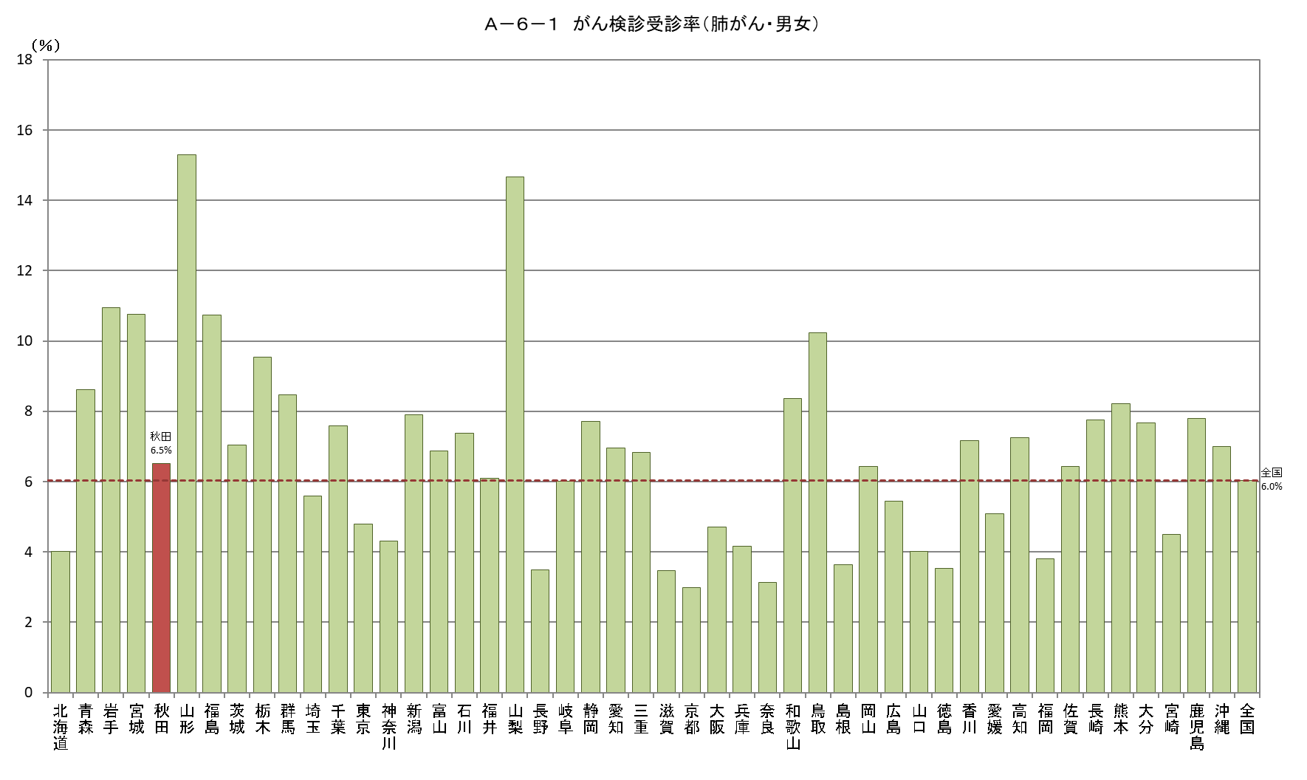
Ａ－６－１ がん検診受診率（肺がん・女性）
北海道 | 4.8105797843 | 7.7601751446
青森 | 9.9865341649 | 7.7601751446
岩手 | 13.611288015 | 7.7601751446
宮城 | 14.316805946 | 7.7601751446
秋田 | 7.7753260984 | 7.7601751446
山形 | 18.849589342 | 7.7601751446
福島 | 13.803265545 | 7.7601751446
茨城 | 9.2388397883 | 7.7601751446
栃木 | 12.644648429 | 7.7601751446
群馬 | 11.334397571 | 7.7601751446
埼玉 | 7.2913480431 | 7.7601751446
千葉 | 10.344318097 | 7.7601751446
東京 | 5.8965352899 | 7.7601751446
神奈川 | 5.4561897434 | 7.7601751446
新潟 | 10.663381695 | 7.7601751446
富山 | 9.6641904259 | 7.7601751446
石川 | 9.9450660329 | 7.7601751446
福井 | 7.954432097 | 7.7601751446
山梨 | 18.646078581 | 7.7601751446
長野 | 4.45522608 | 7.7601751446
岐阜 | 7.7920242659 | 7.7601751446
静岡 | 10.471115599 | 7.7601751446
愛知 | 9.1269582811 | 7.7601751446
三重 | 9.0128209117 | 7.7601751446
滋賀 | 4.6138415246 | 7.7601751446
京都 | 3.9073952886 | 7.7601751446
大阪 | 6.336864035 | 7.7601751446
兵庫 | 5.1942252385 | 7.7601751446
奈良 | 3.7770637649 | 7.7601751446
和歌山 | 10.002553267 | 7.7601751446
鳥取 | 12.592129114 | 7.7601751446
島根 | 4.7679799677 | 7.7601751446
岡山 | 8.905501363 | 7.7601751446
広島 | 7.3451801054 | 7.7601751446
山口 | 5.43125136 | 7.7601751446
徳島 | 4.3253855807 | 7.7601751446
香川 | 9.4714607783 | 7.7601751446
愛媛 | 6.3571312768 | 7.7601751446
高知 | 8.5310104028 | 7.7601751446
福岡 | 4.8864271489 | 7.7601751446
佐賀 | 7.9438473458 | 7.7601751446
長崎 | 9.4972771185 | 7.7601751446
熊本 | 9.6815695435 | 7.7601751446
大分 | 10.311972681 | 7.7601751446
宮崎 | 5.5477137405 | 7.7601751446
鹿児島 | 9.3999284895 | 7.7601751446
沖縄 | 8.234791726 | 7.7601751446
全国 | 7.7601751446 | 7.7601751446
Ａ－６－１ がん検診受診率（肺がん・男性）
 |  |  | 全国受診率（男）
北海道 | 3.1803106696 | 357129 | 4.321187502
青森 | 7.2010579753 | 82436 | 4.321187502
岩手 | 8.330144203 | 79604 | 4.321187502
宮城 | 7.2133953747 | 167055 | 4.321187502
秋田 | 5.2472147678 | 61775 | 4.321187502
山形 | 11.738200162 | 69043 | 4.321187502
福島 | 7.7854059028 | 124848 | 4.321187502
茨城 | 4.9688091669 | 213501 | 4.321187502
栃木 | 6.5984329642 | 145833 | 4.321187502
群馬 | 5.7273690756 | 140886 | 4.321187502
埼玉 | 3.9745387894 | 585927 | 4.321187502
千葉 | 4.9908213019 | 486145 | 4.321187502
東京 | 3.7317949481 | 1115734 | 4.321187502
神奈川 | 3.2282651354 | 715240 | 4.321187502
新潟 | 5.1896212063 | 151674 | 4.321187502
富山 | 4.1298649703 | 75357 | 4.321187502
石川 | 4.7832749064 | 81921 | 4.321187502
福井 | 4.2431169798 | 52475 | 4.321187502
山梨 | 10.765686245 | 55569 | 4.321187502
長野 | 2.5354398637 | 143392 | 4.321187502
岐阜 | 4.2131986139 | 140720 | 4.321187502
静岡 | 5.0384945544 | 261830 | 4.321187502
愛知 | 4.8962530045 | 582760 | 4.321187502
三重 | 4.6771209659 | 125712 | 4.321187502
滋賀 | 2.3334432718 | 105428 | 4.321187502
京都 | 2.0244814251 | 176852 | 4.321187502
大阪 | 3.0499068279 | 643229 | 4.321187502
兵庫 | 3.0822701087 | 383340 | 4.321187502
奈良 | 2.4481704218 | 87960 | 4.321187502
和歌山 | 6.6352990612 | 60718 | 4.321187502
鳥取 | 7.8411262878 | 36885 | 4.321187502
島根 | 2.535707298 | 43647 | 4.321187502
岡山 | 3.9169963139 | 128856 | 4.321187502
広島 | 3.5180748588 | 203128 | 4.321187502
山口 | 2.5368956543 | 87942 | 4.321187502
徳島 | 2.7293049249 | 48307 | 4.321187502
香川 | 4.8109635279 | 68765 | 4.321187502
愛媛 | 3.7388648609 | 89692 | 4.321187502
高知 | 5.910609858 | 45724 | 4.321187502
福岡 | 2.6704051927 | 360891 | 4.321187502
佐賀 | 4.8326657191 | 52469 | 4.321187502
長崎 | 5.8924480622 | 80436 | 4.321187502
熊本 | 6.6647197861 | 110031 | 4.321187502
大分 | 4.9053312363 | 74883 | 4.321187502
宮崎 | 3.3957498482 | 69051 | 4.321187502
鹿児島 | 6.0988907567 | 98111 | 4.321187502
沖縄 | 5.7545289637 | 104748 | 4.321187502
全国 | 4.321187502 | 9177659 | 4.321187502

Ａ－６－１がん検診_子宮
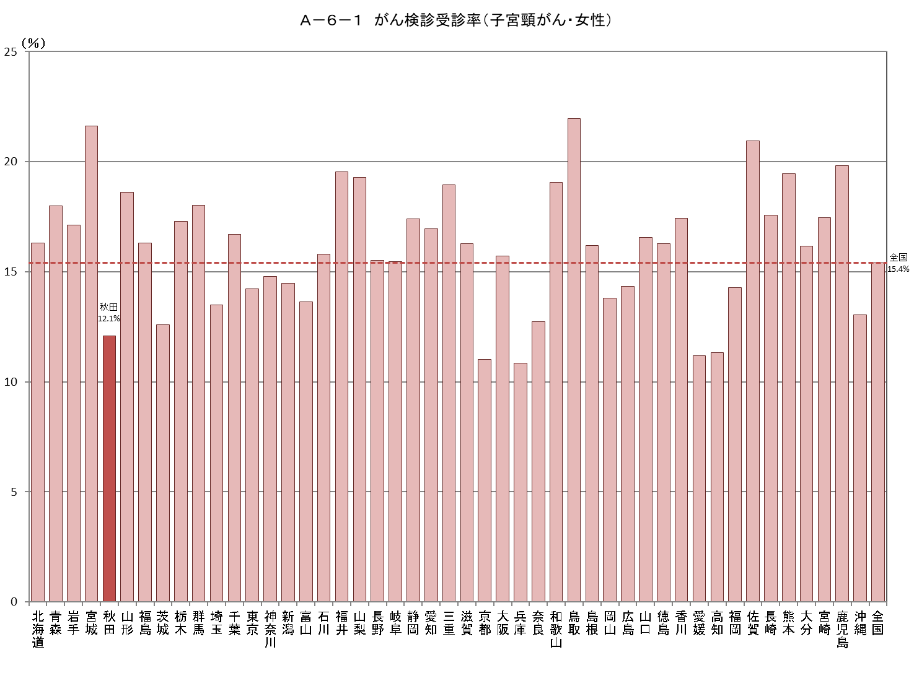
Ａ－６－１ がん検診受診率
【子宮頸がん・女性】 |  |  |  |  |  |  |  |  |  |  |  |  |  |  |  | 厚生労働省地域保健・健康増進事業報告(健康増進編)都道府県別
 |  |  |  |  |  |  |  |  |  |  |  |  |  |  |  | ※年齢階級別が計数不詳の市区町村があるため、総数と年齢階級の計が一致しない場合があります
都道府県 | 対象者数（人） |  |  |  |  |  | 受診者数（人） |  |  |  |  |  |  |  |  | 受診率（％）
 |  | 20～29歳 | 30～39歳 | 40～49歳 | 50～59歳 | 60～69歳 |  | 令和３年度 | 令和２年度 | 連続 | 20～29歳 | 30～39歳 | 40～49歳 | 50～59歳 | 60～69歳
北海道 | 1,588,109 | 221,349 | 266,858 | 361,945 | 362,619 | 375,338 | 259,069 | 140,290 | 134,880 | 16,101 | 41,019 | 57,006 | 68,010 | 51,852 | 41,182 | 16.3
青森 | 369,661 | 45,494 | 58,309 | 80,217 | 86,815 | 98,826 | 66,527 | 37,866 | 35,303 | 6,642 | 5,795 | 11,381 | 16,431 | 15,254 | 17,666 | 18.0
岩手 | 342,982 | 45,254 | 55,940 | 75,544 | 77,420 | 88,824 | 58,764 | 33,978 | 32,615 | 7,829 | 4,210 | 9,693 | 13,745 | 13,203 | 17,913 | 17.1
宮城 | 696,114 | 108,749 | 128,821 | 161,140 | 144,766 | 152,638 | 150,438 | 103,278 | 100,160 | 53,000 | 9,612 | 25,189 | 37,067 | 34,574 | 43,996 | 21.6
秋田 | 272,706 | 31,234 | 41,609 | 58,750 | 62,115 | 78,998 | 32,988 | 19,987 | 17,683 | 4,682 | 2,604 | 8,649 | 5,919 | 6,173 | 9,643 | 12.1
山形 | 301,517 | 39,368 | 50,784 | 65,976 | 65,906 | 79,483 | 56,093 | 37,336 | 38,267 | 19,510 | 2,896 | 6,887 | 11,475 | 11,964 | 22,871 | 18.6
福島 | 535,141 | 75,061 | 91,036 | 115,775 | 116,525 | 136,744 | 87,272 | 48,477 | 45,422 | 6,627 | 7,427 | 15,538 | 19,490 | 18,139 | 26,678 | 16.3
茨城 | 841,166 | 124,953 | 147,541 | 194,048 | 185,514 | 189,110 | 106,003 | 79,215 | 63,953 | 37,165 | 7,090 | 19,860 | 31,165 | 24,341 | 23,547 | 12.6
栃木 | 572,513 | 84,256 | 101,516 | 132,509 | 125,059 | 129,173 | 99,006 | 67,973 | 57,321 | 26,288 | 8,257 | 19,172 | 25,891 | 21,188 | 24,498 | 17.3
群馬 | 565,591 | 88,176 | 95,476 | 131,276 | 127,789 | 122,874 | 102,002 | 72,300 | 63,442 | 33,740 | 8,609 | 18,680 | 29,189 | 23,970 | 21,554 | 18.0
埼玉 | 2,242,170 | 380,228 | 410,386 | 536,278 | 497,186 | 418,092 | 302,363 | 179,386 | 164,207 | 41,230 | 42,814 | 75,657 | 80,650 | 59,774 | 43,468 | 13.5
千葉 | 1,907,126 | 320,207 | 348,355 | 450,006 | 426,897 | 361,661 | 318,579 | 201,914 | 173,431 | 56,766 | 27,218 | 69,801 | 90,417 | 71,593 | 59,550 | 16.7
東京 | 4,555,238 | 863,646 | 945,019 | 1,082,268 | 978,287 | 686,018 | 648,543 | 359,894 | 326,895 | 38,246 | 91,979 | 153,552 | 174,588 | 139,320 | 89,104 | 14.2
神奈川 | 2,841,119 | 485,554 | 516,122 | 682,908 | 663,788 | 492,747 | 419,922 | 234,733 | 228,479 | 43,290 | 74,125 | 109,993 | 101,252 | 79,948 | 54,604 | 14.8
新潟 | 632,835 | 87,123 | 107,655 | 144,430 | 139,594 | 154,033 | 91,637 | 49,748 | 46,535 | 4,646 | 10,704 | 16,766 | 20,405 | 18,781 | 24,981 | 14.5
富山 | 297,019 | 44,007 | 48,670 | 70,461 | 67,070 | 66,811 | 40,524 | 24,438 | 22,046 | 5,960 | 4,003 | 8,371 | 9,647 | 8,726 | 9,777 | 13.6
石川 | 332,073 | 52,022 | 57,056 | 78,931 | 72,607 | 71,457 | 52,485 | 32,415 | 27,322 | 7,252 | 6,153 | 11,979 | 14,555 | 11,800 | 7,998 | 15.8
福井 | 223,399 | 34,251 | 38,779 | 49,937 | 49,715 | 50,717 | 43,675 | 25,346 | 19,797 | 1,468 | 6,816 | 11,683 | 9,945 | 7,722 | 7,509 | 19.6
山梨 | 238,418 | 35,381 | 39,514 | 52,885 | 55,802 | 54,836 | 45,992 | 22,905 | 28,406 | 5,319 | 4,085 | 8,580 | 10,908 | 10,667 | 11,752 | 19.3
長野 | 586,119 | 84,214 | 98,132 | 137,320 | 134,466 | 131,987 | 90,931 | 56,447 | 55,451 | 20,967 | 7,969 | 17,319 | 25,339 | 21,221 | 19,083 | 15.5
岐阜 | 586,707 | 90,957 | 98,692 | 134,565 | 133,484 | 129,009 | 90,642 | 54,992 | 50,582 | 14,932 | 10,861 | 19,624 | 23,780 | 19,294 | 17,083 | 15.4
静岡 | 1,068,133 | 160,919 | 186,202 | 245,142 | 242,862 | 233,008 | 186,030 | 115,986 | 105,310 | 35,266 | 17,106 | 33,848 | 51,102 | 43,623 | 40,351 | 17.4
愛知 | 2,266,012 | 399,375 | 424,889 | 540,251 | 495,754 | 405,743 | 384,166 | 215,232 | 207,979 | 39,045 | 66,555 | 98,108 | 97,817 | 69,438 | 52,248 | 17.0
三重 | 523,902 | 80,672 | 89,661 | 119,394 | 120,701 | 113,474 | 99,279 | 64,614 | 64,774 | 30,109 | 11,847 | 20,882 | 25,407 | 20,932 | 20,211 | 18.9
滋賀 | 423,827 | 67,369 | 78,295 | 102,609 | 91,274 | 84,280 | 68,991 | 37,210 | 31,837 | 56 | 8,420 | 15,747 | 19,676 | 14,022 | 11,126 | 16.3
京都 | 762,655 | 127,656 | 132,260 | 180,299 | 173,890 | 148,550 | 84,101 | 47,932 | 40,364 | 4,195 | 12,017 | 16,484 | 23,584 | 18,293 | 13,723 | 11.0
大阪 | 2,765,271 | 494,396 | 504,460 | 652,980 | 624,907 | 488,528 | 434,623 | 234,409 | 219,753 | 19,539 | 71,942 | 96,479 | 120,150 | 91,924 | 54,128 | 15.7
兵庫 | 1,678,597 | 263,131 | 291,333 | 394,683 | 390,462 | 338,988 | 181,905 | 100,950 | 94,477 | 13,522 | 18,486 | 38,692 | 55,127 | 37,737 | 31,863 | 10.8
奈良 | 404,046 | 61,183 | 66,765 | 92,350 | 94,986 | 88,762 | 51,434 | 26,513 | 25,455 | 534 | 4,684 | 8,924 | 13,660 | 12,515 | 11,651 | 12.7
和歌山 | 275,989 | 38,998 | 45,128 | 61,145 | 65,598 | 65,120 | 52,577 | 29,686 | 30,382 | 7,491 | 7,239 | 11,372 | 13,584 | 11,568 | 8,814 | 19.1
鳥取 | 158,560 | 22,343 | 27,538 | 35,638 | 34,059 | 38,982 | 34,838 | 24,470 | 24,124 | 13,756 | 2,901 | 6,715 | 9,111 | 7,220 | 8,891 | 22.0
島根 | 183,986 | 25,964 | 31,829 | 41,388 | 39,189 | 45,616 | 29,818 | 16,127 | 15,369 | 1,678 | 4,785 | 7,547 | 6,875 | 5,297 | 5,314 | 16.2
岡山 | 549,853 | 90,245 | 99,370 | 126,032 | 118,954 | 115,252 | 75,901 | 51,502 | 48,804 | 24,405 | 5,941 | 11,334 | 21,859 | 17,673 | 19,094 | 13.8
広島 | 832,892 | 132,552 | 149,135 | 199,157 | 177,367 | 174,681 | 119,443 | 69,990 | 67,598 | 18,145 | 20,156 | 30,157 | 28,445 | 20,365 | 20,320 | 14.3
山口 | 376,734 | 53,454 | 61,333 | 85,500 | 85,090 | 91,357 | 62,341 | 34,672 | 31,979 | 4,310 | 10,670 | 15,960 | 14,670 | 10,657 | 10,384 | 16.5
徳島 | 213,471 | 29,500 | 35,733 | 48,087 | 47,361 | 52,790 | 34,754 | 17,658 | 18,371 | 1,275 | 5,280 | 9,830 | 8,114 | 5,860 | 5,670 | 16.3
香川 | 280,226 | 41,828 | 48,884 | 66,953 | 59,968 | 62,593 | 48,837 | 27,763 | 23,897 | 2,823 | 5,167 | 10,303 | 12,836 | 9,882 | 10,649 | 17.4
愛媛 | 390,730 | 53,496 | 65,838 | 88,955 | 88,138 | 94,303 | 43,743 | 25,861 | 23,699 | 5,817 | 4,892 | 8,843 | 9,685 | 8,150 | 12,173 | 11.2
高知 | 196,090 | 25,651 | 31,534 | 44,990 | 44,700 | 49,215 | 22,220 | 11,332 | 11,343 | 455 | 1,821 | 2,884 | 5,827 | 5,150 | 6,538 | 11.3
福岡 | 1,582,763 | 269,256 | 298,815 | 365,233 | 327,933 | 321,526 | 225,943 | 135,398 | 118,161 | 27,616 | 40,051 | 51,940 | 55,126 | 39,170 | 39,656 | 14.3
佐賀 | 240,767 | 36,041 | 42,738 | 52,742 | 50,600 | 58,646 | 50,402 | 28,689 | 30,212 | 8,499 | 8,341 | 11,491 | 10,773 | 8,872 | 10,925 | 20.9
長崎 | 385,053 | 51,485 | 63,815 | 82,936 | 86,865 | 99,952 | 67,687 | 37,880 | 35,936 | 6,129 | 10,080 | 15,938 | 15,497 | 12,500 | 13,672 | 17.6
熊本 | 512,317 | 75,467 | 90,954 | 111,616 | 110,183 | 124,097 | 99,643 | 61,374 | 57,686 | 19,417 | 12,329 | 23,755 | 20,767 | 18,991 | 23,801 | 19.4
大分 | 327,625 | 47,085 | 55,937 | 73,991 | 69,972 | 80,640 | 52,922 | 33,956 | 30,447 | 11,481 | 4,302 | 9,623 | 12,568 | 10,860 | 15,569 | 16.2
宮崎 | 314,810 | 42,552 | 54,763 | 70,172 | 66,753 | 80,570 | 54,934 | 32,115 | 30,375 | 7,556 | 8,096 | 14,388 | 12,492 | 9,369 | 10,589 | 17.4
鹿児島 | 474,662 | 65,130 | 85,096 | 102,000 | 100,440 | 121,996 | 94,075 | 63,075 | 64,671 | 33,671 | 7,140 | 16,700 | 23,844 | 19,525 | 26,866 | 19.8
沖縄 | 453,218 | 75,147 | 90,454 | 103,344 | 92,140 | 92,133 | 59,086 | 32,266 | 30,745 | 3,925 | 5,764 | 11,817 | 14,470 | 12,321 | 14,714 | 13.0
全国 | 38,169,912 | 6,172,379 | 6,899,029 | 8,884,756 | 8,473,570 | 7,740,178 | 5,883,148 | 3,459,578 | 3,215,945 | 792,375 | 760,258 | 1,295,141 | 1,522,934 | 1,211,418 | 1,093,397 | 15.4

Ａ－６－１がん検診_乳
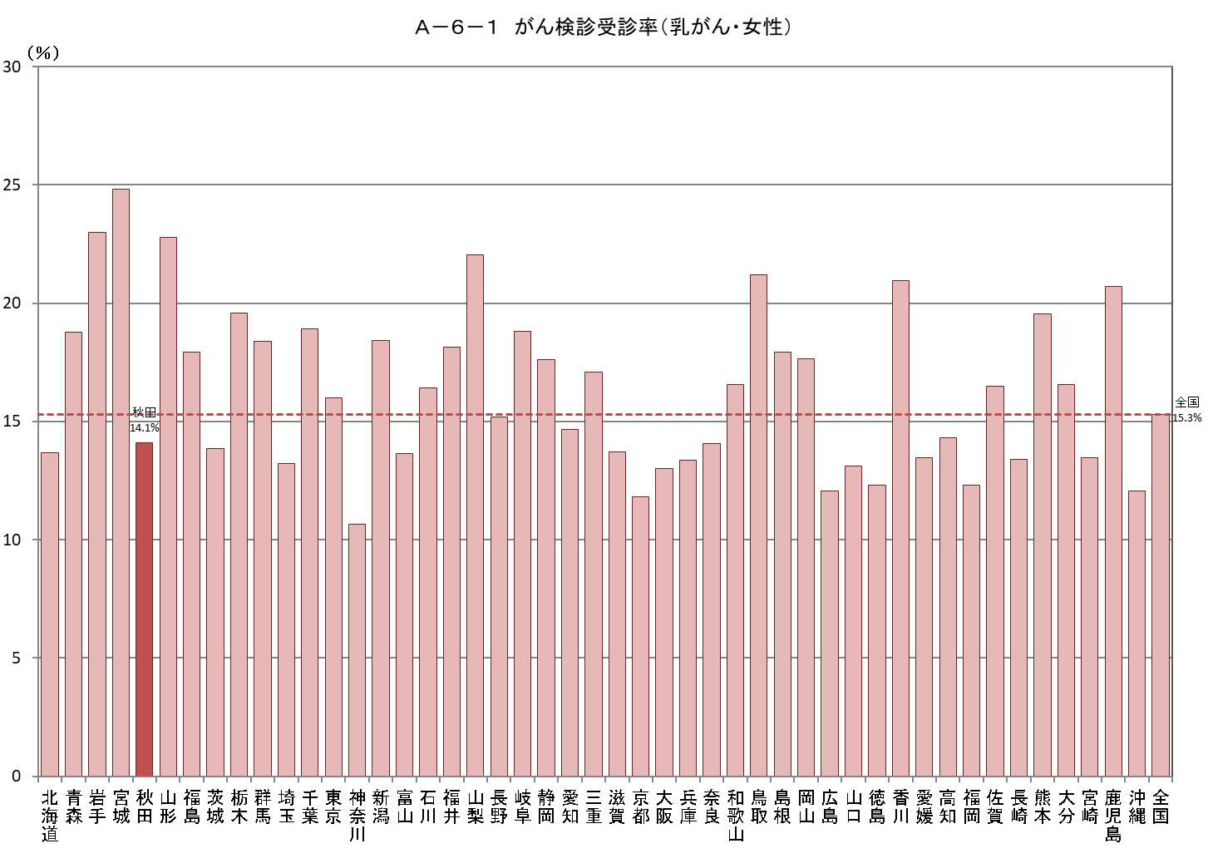
Ａ－６－１ がん検診受診率
【乳がん・女性】 |  |  |  |  |  |  |  |  |  |  |  | 厚生労働省地域保健・健康増進事業報告(健康増進編)都道府県別
 |  |  |  |  |  |  |  |  |  |  |  | ※年齢階級別が計数不詳の市区町村があるため、総数と年齢階級の計が一致しない場合があります
都道府県 | 対象者数（人） |  |  |  | 受診者数（人） |  |  |  |  |  |  | 受診率（％）
 |  | 40～49歳 | 50～59歳 | 60～69歳 |  | 令和３年度 | 令和２年度 | 連続 | 40～49歳 | 50～59歳 | 60～69歳
北海道 | 1,099,899 | 361,946 | 362,617 | 375,336 | 150,629 | 81,663 | 76,583 | 7,617 | 59,820 | 46,108 | 44,701 | 13.7
青森 | 265,858 | 80,217 | 86,815 | 98,826 | 49,900 | 26,621 | 24,794 | 1,515 | 15,784 | 14,374 | 19,742 | 18.8
岩手 | 241,783 | 75,539 | 77,420 | 88,824 | 55,607 | 29,634 | 28,212 | 2,239 | 16,598 | 16,280 | 22,729 | 23.0
宮城 | 458,418 | 161,113 | 144,732 | 152,573 | 113,728 | 60,426 | 56,540 | 3,238 | 36,338 | 32,428 | 44,962 | 24.8
秋田 | 199,863 | 58,750 | 62,115 | 78,998 | 28,189 | 17,134 | 14,403 | 3,348 | 9,713 | 7,726 | 10,750 | 14.1
山形 | 211,365 | 65,976 | 65,906 | 79,483 | 48,172 | 29,547 | 29,963 | 11,338 | 11,692 | 12,027 | 24,453 | 22.8
福島 | 369,069 | 115,779 | 116,529 | 136,761 | 66,184 | 36,146 | 32,839 | 2,801 | 19,073 | 18,335 | 28,776 | 17.9
茨城 | 568,672 | 194,048 | 185,514 | 189,110 | 78,697 | 46,785 | 33,933 | 2,021 | 30,581 | 23,871 | 24,245 | 13.8
栃木 | 386,195 | 132,130 | 125,254 | 128,811 | 75,631 | 53,747 | 45,195 | 23,311 | 25,108 | 21,475 | 29,048 | 19.6
群馬 | 381,942 | 131,299 | 127,784 | 122,859 | 70,187 | 44,889 | 35,731 | 10,433 | 24,458 | 22,873 | 22,856 | 18.4
埼玉 | 1,451,555 | 536,277 | 497,186 | 418,092 | 191,813 | 111,006 | 92,012 | 11,205 | 75,579 | 61,837 | 54,397 | 13.2
千葉 | 1,238,329 | 449,912 | 426,819 | 361,598 | 234,435 | 145,953 | 121,749 | 33,267 | 85,499 | 75,515 | 73,421 | 18.9
東京 | 2,746,600 | 1,082,268 | 978,287 | 686,045 | 439,313 | 238,995 | 209,659 | 9,341 | 182,708 | 152,277 | 104,328 | 16.0
神奈川 | 1,837,867 | 681,502 | 663,618 | 492,747 | 195,819 | 108,916 | 96,599 | 9,696 | 78,027 | 63,793 | 53,999 | 10.7
新潟 | 438,057 | 144,430 | 139,594 | 154,033 | 80,658 | 44,867 | 38,928 | 3,137 | 24,249 | 22,870 | 33,539 | 18.4
富山 | 204,342 | 70,461 | 67,070 | 66,811 | 27,906 | 17,563 | 15,195 | 4,852 | 8,732 | 8,171 | 11,003 | 13.7
石川 | 223,250 | 79,104 | 72,497 | 71,649 | 36,683 | 22,749 | 17,341 | 3,407 | 12,888 | 11,482 | 12,313 | 16.4
福井 | 150,369 | 49,937 | 49,715 | 50,717 | 27,257 | 15,483 | 12,015 | 241 | 10,017 | 8,209 | 9,031 | 18.1
山梨 | 163,523 | 52,885 | 55,802 | 54,836 | 36,076 | 21,909 | 20,333 | 6,166 | 10,317 | 10,927 | 14,832 | 22.1
長野 | 403,773 | 137,320 | 134,466 | 131,987 | 61,407 | 32,376 | 31,510 | 2,479 | 22,740 | 19,035 | 19,632 | 15.2
岐阜 | 397,058 | 134,565 | 133,484 | 129,009 | 74,683 | 46,986 | 39,952 | 12,255 | 27,522 | 23,279 | 23,882 | 18.8
静岡 | 716,503 | 243,429 | 241,499 | 231,575 | 126,336 | 68,520 | 61,051 | 3,235 | 45,840 | 39,409 | 41,087 | 17.6
愛知 | 1,442,748 | 540,251 | 496,754 | 405,743 | 211,815 | 125,459 | 111,710 | 25,354 | 84,803 | 68,238 | 58,774 | 14.7
三重 | 353,569 | 119,394 | 120,701 | 113,474 | 60,399 | 37,722 | 36,287 | 13,610 | 21,031 | 17,928 | 21,440 | 17.1
滋賀 | 278,263 | 102,609 | 91,374 | 84,280 | 38,172 | 21,432 | 16,959 | 219 | 15,500 | 11,027 | 11,645 | 13.7
京都 | 502,739 | 180,299 | 173,890 | 148,550 | 59,446 | 32,362 | 27,963 | 879 | 24,157 | 17,953 | 17,336 | 11.8
大阪 | 1,766,412 | 652,977 | 624,907 | 488,528 | 230,051 | 126,707 | 110,073 | 6,729 | 92,274 | 79,188 | 58,589 | 13.0
兵庫 | 1,124,133 | 394,683 | 390,462 | 338,988 | 150,093 | 82,228 | 70,826 | 2,961 | 60,942 | 49,337 | 39,814 | 13.4
奈良 | 275,990 | 92,267 | 94,983 | 88,740 | 38,802 | 21,270 | 18,258 | 726 | 13,828 | 11,945 | 13,029 | 14.1
和歌山 | 191,855 | 61,137 | 65,597 | 65,121 | 31,793 | 19,131 | 16,849 | 4,187 | 10,200 | 10,403 | 11,190 | 16.6
鳥取 | 108,679 | 35,638 | 34,059 | 38,982 | 23,046 | 12,228 | 11,634 | 816 | 7,100 | 6,560 | 9,386 | 21.2
島根 | 126,193 | 41,388 | 39,189 | 45,616 | 22,633 | 12,419 | 11,026 | 812 | 7,686 | 6,685 | 8,262 | 17.9
岡山 | 360,238 | 126,032 | 118,954 | 115,252 | 63,573 | 41,416 | 38,242 | 16,085 | 24,404 | 18,533 | 20,636 | 17.6
広島 | 551,205 | 199,157 | 177,367 | 174,681 | 66,509 | 40,081 | 36,116 | 9,688 | 26,802 | 17,808 | 21,899 | 12.1
山口 | 261,947 | 85,500 | 85,090 | 91,357 | 34,376 | 18,767 | 16,011 | 402 | 12,219 | 10,379 | 11,778 | 13.1
徳島 | 148,238 | 48,087 | 47,361 | 52,790 | 18,268 | 9,490 | 9,464 | 686 | 6,666 | 5,192 | 6,410 | 12.3
香川 | 189,493 | 66,944 | 59,955 | 62,594 | 39,706 | 22,349 | 19,447 | 2,090 | 14,916 | 11,904 | 12,886 | 21.0
愛媛 | 271,396 | 88,955 | 88,138 | 94,303 | 36,512 | 21,697 | 19,339 | 4,524 | 12,459 | 9,277 | 14,776 | 13.5
高知 | 138,905 | 44,990 | 44,700 | 49,215 | 19,859 | 10,207 | 9,839 | 187 | 6,991 | 5,425 | 7,443 | 14.3
福岡 | 1,015,047 | 365,257 | 328,008 | 321,782 | 125,075 | 73,268 | 61,216 | 9,409 | 51,115 | 33,543 | 40,417 | 12.3
佐賀 | 161,998 | 52,739 | 50,604 | 58,655 | 26,733 | 16,127 | 15,148 | 4,542 | 8,530 | 7,231 | 10,972 | 16.5
長崎 | 269,755 | 82,937 | 86,865 | 99,953 | 36,107 | 21,568 | 18,344 | 3,805 | 11,852 | 10,593 | 13,662 | 13.4
熊本 | 345,901 | 111,619 | 110,183 | 124,099 | 67,639 | 41,879 | 40,738 | 14,978 | 22,687 | 19,919 | 25,033 | 19.6
大分 | 224,604 | 73,992 | 69,972 | 80,640 | 37,189 | 22,381 | 20,419 | 5,611 | 12,340 | 9,912 | 14,937 | 16.6
宮崎 | 217,494 | 70,171 | 66,753 | 80,570 | 29,293 | 15,973 | 15,055 | 1,735 | 9,987 | 8,068 | 11,238 | 13.5
鹿児島 | 324,435 | 102,000 | 100,439 | 121,996 | 67,215 | 41,932 | 43,803 | 18,520 | 22,764 | 17,526 | 26,925 | 20.7
沖縄 | 287,617 | 103,344 | 92,141 | 92,132 | 34,709 | 19,066 | 17,997 | 2,354 | 12,426 | 9,843 | 12,440 | 12.1
全国 | 25,093,144 | 8,881,254 | 8,473,169 | 7,738,721 | 3,838,323 | 2,209,074 | 1,947,300 | 318,051 | 1,426,962 | 1,186,718 | 1,224,643 | 15.3

